BoQ
BILL OF QUANTITY (BoQ) JASA & MATERIAL SUPPORT

Pekerjaan |  |  | : | MODIFIKASI PIPA ARA METER 31 & PENERIMAAN LPG
Lokasi |  |  | : | IT CILACAP
Project Owner |  |  | : | RPD REGION JBT

No. | URAIAN PEKERJAAN |  |  |  | VOLUME |  | HARGA SATUAN |  | JUMLAH HARGA
 |  |  |  |  |  |  | (Rp) |  | (Rp)
 |  |  |  |  |  |  | MATERIAL | JASA | MATERIAL | JASA
I | PEKERJAAN PERSIAPAN DAN PERALATAN KERJA
1 | PEKERJAAN PERSIAPAN
 | 1.1 | Mobilisasi dan Demobilisasi Pekerja dari Semarang ke FT Lomanis/IT Cilacap |  |  | 12.00 | Trip.org | - | 301,400 | - | 3,616,800
 | 1.2 | Mobilisasi Material dan Peralatan dengan Truck dari Semarang ke FT Lomanis/IT Cilacap |  |  | 2.00 | Trip | - | 3,160,860 | - | 6,321,720
 | 1.3 | Mobilisasi Material dan Peralatan dengan Truck dari Luar Jateng & DIY ke FT Lomanis/IT Cilacap |  |  | 1.00 | Trip | - | 5,335,330 | - | 5,335,330
2 | PENYEDIAAN PERALATAN KERJA DAN SARFAS HSSE UNTUK KONTRUKSI
 | 2.1 | Sewa Gas Tester |  |  | 14.00 | UD | - | 135,680 | - | 1,899,520
 | 2.2 | Sewa Apar Powder 9 Kg |  |  | 28.00 | UD | - | 4,864 | - | 136,192
3 | Sewa Peralatan Pendukung Perbaikan & Perawatan
 | 3.1 | Crane 5 Ton inc BBM diluar Operator |  |  | 4.00 | UD | - | 5,000,000 | - | 20,000,000
 | 3.2 | Sewa Scafolding tubular pipe incld. platform pijakan include Scaffolder (1,7 m x 1,7m) |  |  | 2.00 | Set/Month | - | 180,000 | - | 360,000
 |  |  |  |  |  |  |  |  | - | 37,669,562
II | PEKERJAAN ENGINEERING DAN PROJECT MANAGEMENT
1 | PROJECT MANAGEMENT
 | 1.1 | Safetyman |  |  | 44.00 | MD | - | 487,330 | - | 21,442,520
 | 1.2 | Rigger |  |  | 14.00 | MD | - | 232,270 | - | 3,251,780
 | 1.3 | Operator alat berat |  |  | 14.00 | MD | - | 232,270 | - | 3,251,780
2 | Pemenuhan Dokumen Project & Engineering |  |  |  | -
 | 2.1 | Shop Drawing & Asbuilt Drawing (1 set/project) |  |  | 1.00 | Set | - | 1,500,000 | - | 1,500,000
 | 2.2 | Spesifikasi / Approval Material (1 set/project) |  |  | 1.00 | Set | - | 750,000 | - | 750,000
 | 2.3 | Laporan Teknis dan HSSE Bulanan (1 set/project) |  |  | 1.00 | Set | - | 1,500,000 | - | 1,500,000
 | 2.4 | WPQT include report |  |  | 1.00 | Welder | - | 7,785,660 | - | 7,785,660
 | 2.5 | Inspection Report |  |  | 1.00 | Set | - | 750,000 | - | 750,000
 | 2.6 | MCU personil |  |  | 6.00 | org | - | 445,120 | - | 2,670,720

 |  |  |  | SUB-TOTAL II |  |  |  |  | - | 42,902,460
III | PERBAIKAN AREA METER 39 DAN MODIFIKASI PIPA AREA KILANG PERTAMINA
1 | MODIFIKASI AREA PENERIMAAN (LPG)
 | 1.1 | Pipa API 5L grade B Ø 10" Sch. 40 |  |  | 9.65 | m | 2,134,130 | - | 20,602,891 | -
 | 1.2 | Pipa API 5L grade B Ø 2" Sch. 40 |  |  | 0.12 | m | 188,610 | - | 21,879 | -
 | 1.3 | Elbow 90° schd. 40, 10" |  |  | 2.00 | pc | 4,113,700 | - | 8,227,400 | -
 | 1.4 | Tee schd. 40, 10" |  |  | 2.00 | pc | 5,067,740 | - | 10,135,480 | -
 | 1.5 | Weld Neck Flange #300, 10" |  |  | 6.00 | pc | 3,725,000 | - | 22,350,000 | -
 | 1.6 | Weld Neck Flange #150, 10" |  |  | 3.00 | pc | 2,944,760 | - | 8,834,280 | -
 | 1.7 | Weld Neck Flange #150, 1" |  |  | 2.00 | pc | 232,330 | - | 464,660 | -
 | 1.8 | Weld Neck Flange #150, 1/2" |  |  | 2.00 | pc | 169,070 | - | 338,140 | -
 | 1.9 | BALL VALVES #300 A-216 WCB, Trunnion Mounted |  |  |  |  |  |  | - | -
 |  | 1.9.1 | Ball valves #300, 10" |  | 3.00 | pc | 356,736,200 | - | 1,070,208,600 | -
 |  | 1.9.2 | Ball valves #150, 10" |  | 2.00 | pc | 246,569,170 | - | 493,138,340 | -
 |  | 1.9.3 | Ball valves #150, 1" |  | 1.00 | pc | 4,728,410 | - | 4,728,410 | -
 |  | 1.9.4 | Ball valves #150, 1/2" |  | 1.00 | pc | 3,417,680 | - | 3,417,680 | -
 | 1.10 | Gasket Spiral Wound #300 SS316L 10" |  |  | 8.00 | pc | 346,660 | - | 2,773,280 | -
 | 1.11 | Gasket Spiral Wound #150 SS316L 10" |  |  | 5.00 | pc | 474,860 | - | 2,374,300 | -
 | 1.12 | Gasket Spiral Wound #150 SS316L 1" |  |  | 2.00 | pc | 70,460 | - | 140,920 | -
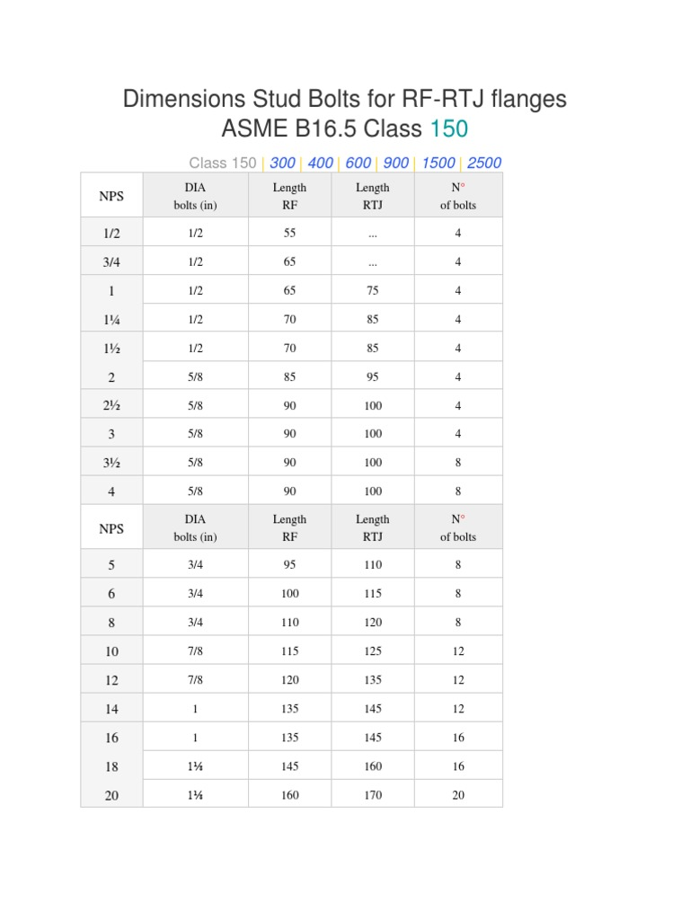
 | 1.13 | Gasket Spiral Wound #150 SS316L 1/2" |  |  | 2.00 | pc | 39,830 | - | 79,660 | -
 | 1.14 | Stud Bolt C/W 2 NUT, ASTM A193 Gr. B7 / ASTM A194 Gr. 2H 1" X 6" HITAM |  |  | 8.00 | pc | 310,000 | - | 2,480,000 | -
 | 1.15 | Stud Bolt C/W 2 NUT, ASTM A193 Gr. B7 / ASTM A194Gr. 2H 1-1/8" X 6" HITAM |  |  | 5.00 | pc | 298,990 | - | 1,494,950 | -
 | 1.16 | Stud Bolt C/W 2 NUT, ASTM A193 Gr. B7 / ASTM A194Gr. 2H 1/2" X 2-1/2" HITAM |  |  | 2.00 | pc | 28,600 | - | 57,200 | -
 | 1.17 | Stud Bolt C/W 2 NUT, ASTM A193 Gr. B7 / ASTM A194 Gr. 2H 1/2" X 2-1/4" HITAM |  |  | 2.00 | pc | 22,390 | - | 44,780 | -
 | 1.18 | Sockolet Sch 40 |  |  |  |  |  |  | - | -
 |  | 1.18.1 | Size Ø 1/2" x 10 |  | 1.00 | pc | 66,665 | - | 66,665 | -
 |  | 1.18.2 | Size Ø 1" x 10 |  | 1.00 | pc | 76,000 | - | 76,000 | -
 | 1.19 | Handling / Stringing and Aligning pipa ø10" |  |  | 4.00 | Joint | - | 172,170 | - | 688,680
 | 1.20 | Pengangkutan hasil bongkaran Pipa ø10" |  |  | 10.00 | m | - | 86,080 | - | 860,800
 | 1.21 | Pengelasan Welded Neck Flange #300 |  |  |  |  |  |  | - | -
 |  | 1.21.1 | Flange ø10" #300 |  | 8.00 | Set-Joint | - | 726,990 | - | 5,815,920
 |  | 1.21.2 | Flange ø10" #150 |  | 5.00 | Set-Joint | - | 665,770 | - | 3,328,850
 |  | 1.21.3 | Flange ø2" #150 dan dibawahnya |  | 4.00 | Set-Joint | - | 158,720 | - | 634,880
 | 1.22 | Pekerjaan Bolting-ups Flange #300 |  |  |  |  |  |  | - | -
 |  | 1.22.1 | Flange ø10" #300 |  | 8.00 | Set-Joint | - | 726,990 | - | 5,815,920
 |  | 1.22.2 | Flange ø10" #150 |  | 5.00 | Set-Joint | - | 665,770 | - | 3,328,850
 |  | 1.22.3 | Flange ø2" #150 dan dibawahnya |  | 4.00 | Set-Joint | - | 158,720 | - | 634,880
 | 1.23 | Pekerjaan Unbolting Flange #150 |  |  |  |  |  |  | - | -
 |  | 1.23.1 | Flange ø10" #150 |  | 9.00 | Set-Joint | - | 665,770 | - | 5,991,930
 |  | 1.23.2 | Flange ø2" #150 dan dibawahnya |  | 4.00 | Set-Joint | - | 158,720 | - | 634,880
 | 1.24 | Pekerjaan Unbolting Flange #300 |  |  |  |  |  |  | - | -
 |  | 1.24.1 | Flange ø8" #300 |  | 2.00 | Set-Joint | - | 555,110 | - | 1,110,220
 |  | 1.24.2 | Flange ø10" #300 |  | 2.00 | Set-Joint | - | 726,990 | - | 1,453,980
 | 1.25 | Penyetelan dan Pengelasan Elbow 90 ø10" |  |  | 2.00 | Set-Joint | - | 2,430,980 | - | 4,861,960
 | 1.26 | Penyetelan dan Pengelasan Tee Equal ø10" |  |  | 2.00 | Set-Joint | - | 3,649,770 | - | 7,299,540
 | 1.27 | Pembongkaran 2 Flange Accessories #150 (GV, BV, Check Valve, Flexible Pipe, Spool etc) |  |  |  |  |  |  | - | -
 |  | 1.27.1 | Pembongkaran 2 Flange Accessories ø10" |  | 4.00 | Unit | - | 122,740 | - | 490,960
 | 1.28 | Penyetelan dan Pemasangan 2 Flange Accessories #300 (GV, BV, Check Valve, Flexible Pipe, Spool etc) |  |  |  |  |  |  | - | -
 |  | 1.28.1 | Penyetelan dan Pemasangan 2 Flange Accessories ø10" |  | 4.00 | Unit | - | 431,700 | - | 1,726,800
 | 1.29 | Coating External Pipe, 3 layer total DFT 250 Micron menggunakan Roller Brush |  |  |  |  |  |  | - | -
 |  | 1.29.1 | Primer Coat (Anti corrosion surface tolerant epoxy + thinner) DFT 100 micron |  | 15.71 | m2 | 38,420 | 31,517 | 603,403 | 494,988
 |  | 1.29.2 | Intermediate Coat (High Build – High Solid Epoxy + thinner) DFT 100 micron |  | 15.71 | m2 | 27,490 | 31,517 | 431,742 | 494,988
 |  | 1.29.3 | Finish Coat (Polyurethane + thinner) DFT 50 micron |  | 15.71 | m2 | 30,601 | 31,517 | 480,602 | 494,988
2 | MODIFIKASI PIPA AREA METER 39 |  |  |  |  |  |  |  | - | -
 | 2.1 | Pipa API 5L grade B Ø 6" Sch. 40 |  |  | 10.13 | m | 995,160 | - | 10,083,956 | -
 | 2.2 | Pipa API 5L grade B Ø 10" Sch. 40 |  |  | 12.30 | m | 2,134,130 | - | 26,245,531 | -
 | 2.3 | Pipa ASTM A53 Grade B Ø 1" Sch. 40 |  |  | 0.02 | m | 74,170 | - | 1,483 | -
 | 2.4 | Elbow 90° schd. 40, 6" |  |  | 4.00 | pc | 1,140,720 | - | 4,562,880 | -
 | 2.5 | Elbow 90° schd. 40, 10" |  |  | 4.00 | pc | 4,113,700 | - | 16,454,800 | -
 | 2.6 | Elbow 90° schd. 40, 1" |  |  | 2.00 | pc | 33,300 | - | 66,600 | -
 | 2.7 | Concentric Reducer Sch. 40, 10" x 6" |  |  | 2.00 | pc | 921,760 | - | 1,843,520 | -
 | 2.8 | Tee schd. 40, 10" |  |  | 2.00 | pc | 5,067,740 | - | 10,135,480 | -
 | 2.9 | Tee schd. 40, 6" |  |  | 2.00 | pc | 1,408,200 | - | 2,816,400 | -
 | 2.10 | Sockolet Sch 40 |  |  |  |  |  |  | - | -
 |  | 2.10.1 | Size Ø 1" x 10 |  | 2.00 | pc | 76,000 | - | 152,000 | -
 | 2.11 | Pressure Gauge 0-10 bar liquid 1/2 size display 100mm |  |  | 2.00 | unit | 2,096,660 | - | 4,193,320 | -
 | 2.12 | Weld Neck Flange #300, 10" |  |  | 14.00 | pc | 3,725,000 | - | 52,150,000 | -
 | 2.13 | Weld Neck Flange #150, 10" |  |  | 2.00 | pc | 2,944,760 | - | 5,889,520 | -
 | 2.14 | Weld Neck Flange #300, 6" |  |  | 2.00 | pc | 1,586,660 | - | 3,173,320 | -
 | 2.15 | Weld Neck Flange #150, 6" |  |  | 6.00 | pc | 1,354,420 | - | 8,126,520 | -
 | 2.16 | Weld Neck Flange #150, 1/2" |  |  | 1.00 | pc | 169,070 | - | 169,070 | -
 | 2.17 | Gasket Spiral Wound #300 SS316L 10" |  |  | 10.00 | pc | 346,660 | - | 3,466,600 | -
 | 2.18 | Gasket Spiral Wound #150 SS316L 10" |  |  | 2.00 | pc | 474,860 | - | 949,720 | -
 | 2.19 | Gasket Spiral Wound #300 SS316L 6" |  |  | 2.00 | pc | 254,220 | - | 508,440 | -
 | 2.20 | Gasket Spiral Wound #150 SS316L 6" |  |  | 4.00 | pc | 329,630 | - | 1,318,520 | -
 | 2.21 | Ball valves #300, 10" |  |  | 3.00 | pc | 356,736,200 | - | 1,070,208,600 | -
 | 2.22 | Ball valves #300, 1" |  |  | 2.00 | pc | 6,525,140 | - | 13,050,280 | -
 | 2.23 | Stud Bolt C/W 2 NUT, ASTM A193 Gr. B7 / ASTM A194 Gr. 2H 3/4" X 4-1/4" HITAM |  |  | 120.00 | pc | 134,000 | - | 16,080,000 | -
 | 2.24 | Stud Bolt C/W 2 NUT, ASTM A193 Gr. B7 / ASTM A194Gr. 2H 7/8" X 4-1/2" HITAM |  |  | 24.00 | pc | 206,430 | - | 4,954,320 | -
 | 2.25 | Stud Bolt C/W 2 NUT, ASTM A193 Gr. B7 / ASTM A194 Gr. 2H 3/4" X 4-1/4" HITAM |  |  | 32.00 | pc | 134,000 | - | 4,288,000 | -
 | 2.26 | Stud Bolt C/W 2 NUT, ASTM A193 Gr. B7 / ASTM A194Gr. 2H 3/4" X 4" HITAM |  |  | 16.00 | pc | 151,460 | - | 2,423,360 | -
 | 2.27 | Handling / Stringing and Aligning pipa ø10" |  |  | 5.00 | Joint | - | 172,170 | - | 860,850
 | 2.28 | Handling / Stringing and Aligning pipa ø6" |  |  | 5.00 | Joint | - | 38,298 | - | 191,490
 | 2.29 | Pengangkutan hasil bongkaran Pipa ø10" |  |  | 5.00 | m | - | 86,080 | - | 430,400
 | 2.30 | Pengangkutan hasil bongkaran Pipa ø6" |  |  | 5.00 | m | - | 19,149 | - | 95,745
 | 2.31 | Pembongkaran 2 Flange Accessories #150 (GV, BV, Check Valve, Flexible Pipe, Spool etc) |  |  | - | 0 | - | - | - | -
 |  | 2.31.1 | Pembongkaran 2 Flange Accessories ø10" |  | 2.00 | Unit | - | 122,740 | - | 245,480
 |  | 2.31.2 | Pembongkaran 2 Flange Accessories ø6" |  | 4.00 | Unit | - | 67,510 | - | 270,040
 | 2.32 | Pembongkaran 2 Flange Accessories #300 (GV, BV, Check Valve, Flexible Pipe, Spool etc) |  |  |  |  |  |  | - | -
 |  | 2.32.1 | Pembongkaran 2 Flange Accessories ø10" |  | 2.00 | Unit | - | 122,740 | - | 245,480
 |  | 2.32.2 | Pembongkaran 2 Flange Accessories ø6" |  | 4.00 | Unit | - | 67,510 | - | 270,040
 | 2.33 | Pengelasan Welded Neck Flange #300 |  |  |  |  |  |  | - | -
 |  | 2.33.1 | Flange ø10" #300 |  | 14.00 | Set-Joint | - | 726,990 | - | 10,177,860
 |  | 2.33.2 | Flange ø10" #150 |  | 2.00 | Set-Joint | - | 665,770 | - | 1,331,540
 |  | 2.33.3 | Flange ø6" #300 |  | 6.00 | Set-Joint | - | 429,150 | - | 2,574,900
 |  | 2.33.4 | Flange ø6" #150 |  | 2.00 | Set-Joint | - | 392,560 | - | 785,120
 | 2.24 | Pekerjaan Unbolting Flange #300 |  |  |  |  |  |  | - | -
 |  | 2.24.1 | Flange ø10" #300 |  | 6.00 | Set-Joint | - | 726,990 | - | 4,361,940
 |  | 2.24.2 | Flange ø10" #150 |  | 2.00 | Set-Joint | - | 665,770 | - | 1,331,540
 |  | 2.24.3 | Flange ø6" #150 |  | 4.00 | Set-Joint | - | 392,560 | - | 1,570,240
 |  | 2.24.4 | Flange ø6" #300 |  | 6.00 | Set-Joint | - | 429,150 | - | 2,574,900
 | 2.25 | Pekerjaan Bolting-ups Flange #300 |  |  |  |  |  |  | - | -
 |  | 2.25.1 | Flange ø10" #300 |  | 14.00 | Set-Joint | - | 726,990 | - | 10,177,860
 |  | 2.25.2 | Flange ø10" #150 |  | 2.00 | Set-Joint | - | 665,770 | - | 1,331,540
 |  | 2.25.3 | Flange ø6" #300 |  | 6.00 | Set-Joint | - | 429,150 | - | 2,574,900
 |  | 2.25.4 | Flange ø6" #150 |  | 2.00 | Set-Joint | - | 392,560 | - | 785,120
 | 2.26 | Penyetelan dan Pengelasan Elbow 90 ø10" |  |  | 2.00 | Set-Joint | - | 2,430,980 | - | 4,861,960
 | 2.27 | Penyetelan dan Pengelasan Elbow 90 ø6" |  |  | 4.00 | Set-Joint | - | 1,510,310 | - | 6,041,240
 | 2.28 | Penyetelan dan Pengelasan Tee Equal ø10" |  |  | 2.00 | Set-Joint | - | 3,649,770 | - | 7,299,540
 | 2.29 | Penyetelan dan Pengelasan Tee Equal ø6" |  |  | 2.00 | Set-Joint | - | 2,270,430 | - | 4,540,860
 | 2.30 | Penyetelan dan Pengelasan Reducer ø 10" x 8" |  |  | 2.00 | Set-Joint | - | 2,169,100 | - | 4,338,200
 | 2.31 | Penyetelan dan Pemasangan 2 Flange Accessories #150 (GV, BV, Check Valve, Flexible Pipe, Spool etc) |  |  |  |  |  |  | - | -
 |  | 2.31.1 | Penyetelan dan Pemasangan 2 Flange Accessories ø10" |  | 2.00 | Unit | - | 431,700 | - | 863,400
 |  | 2.31.2 | Penyetelan dan Pemasangan 2 Flange Accessories ø6" |  | 2.00 | Unit | - | 241,060 | - | 482,120
 | 2.32 | Penyetelan dan Pemasangan 2 Flange Accessories #300 (GV, BV, Check Valve, Flexible Pipe, Spool etc) |  |  |  |  |  |  | - | -
 |  | 2.32.1 | Penyetelan dan Pemasangan 2 Flange Accessories ø10" |  | 4.00 | Unit | - | 431,700 | - | 1,726,800
 |  | 2.32.2 | Penyetelan dan Pemasangan 2 Flange Accessories ø6" |  | 2.00 | Unit | - | 241,060 | - | 482,120

 |  |  |  | SUB-TOTAL III |  |  |  |  | 2,916,883,503 | 118,987,240

IV | PEKERJAAN PEMBUATAN PLATFORM
1 | Perbaikan pondasi eksisting Beton, Slab, Aspal, Rabat Beton, Grouting
 | 1.1 | galian Tanah Biasa ≤1m |  |  | 0.54 | m3 | - | 144,430 | - | 77,992
 | 1.2 | Pembesian untuk cor beton |  |  | 183.74 | kg | 18,996 | 3,036 | 3,490,371 | 557,804
 | 1.3 | Fabrikasi & Pemasangan angkur baru secara manual |  |  | 48.00 | kg | 18,500 | 23,040 | 888,000 | 1,105,920
 | 1.4 | Lantai Kerja beton cor (K-100 s.d. K-125) setara 1 PC : 2 PB : 3 KR |  |  | 0.76 | m3 | 753,460 | 297,900 | 569,616 | 225,212
 | 1.5 | Besi profil (WF, UNP, H Beam, CNP) |  |  | 732.83 | kg | 18,500 | - | 13,557,326 | -
 | 1.6 | Pengadaan dan Pemasangan Steel Grating (Knock Down) Thickness 25 mm, include pengunci |  |  | 4.39 | m2 | 1,183,020 | 228,320 | 5,191,979 | 1,002,039
 | 1.7 | Fabrikasi Rangka Tangga dan Support Handrail (Besi profil) |  |  | 615.21 | kg | Rp 21.275 | 30,329 | 13,088,667 | 18,658,810

 |  |  |  | SUB-TOTAL IV |  |  |  |  | 36,785,959 | 21,627,778
V | PEKERJAAN COATING

1 | COATING PIPA DFT 250 Micron
 | 1.1 | Primer Coat (Anti corrosion surface tolerant epoxy + thinner) DFT 100 micron |  |  | 17.50 | m2 | 38,420 | 31,517 | 672,197 | 551,422
 | 1.2 | Intermediate Coat (High Build – High Solid Epoxy + thinner) DFT 100 micron |  |  | 17.50 | m2 | 27,490 | 31,517 | 480,965 | 551,422
 | 1.3 | Finish Coat (Polyurethane + thinner) DFT 50 micron |  |  | 17.50 | m2 | 30,601 | 31,517 | 535,395 | 551,422

 |  |  |  | SUB-TOTAL V |  |  |  |  | 1,688,558 | 1,654,265
V | PEKERJAAN TESTING DAN FINISHING
1 | Dye Penetrant Test |  |  |  | 26.20 | m | - | 899,690 | - | 23,571,896
2 | Hydrotest |  |  |  | 1.02 | kL | - | 2,188,370 | - | 2,234,326
3 | Radiography Test 6"-8" |  |  |  | 8.00 | joint | - | 478,050 | - | 3,824,400
4 | Radiography Test 10"-12" |  |  |  | 16.00 | joint | - | 448,050 | - | 7,168,800
5 | Commissioning Test |  |  |  | 1.00 | MD | - | 1,670,340 | - | 1,670,340
6 | Pembersihan Lokasi Ex-Pekerjaan |  |  |  | 139.15 | m2 | - | 19,670 | - | 2,737,081
7 | Verifikasi TKDN dengan Verifikator Independent (>1M) |  |  |  | 1.00 | AU | - | 35,600,000 | - | 35,600,000
 |  |  |  | SUB-TOTAL V |  |  |  |  | - | 76,806,843

analisa
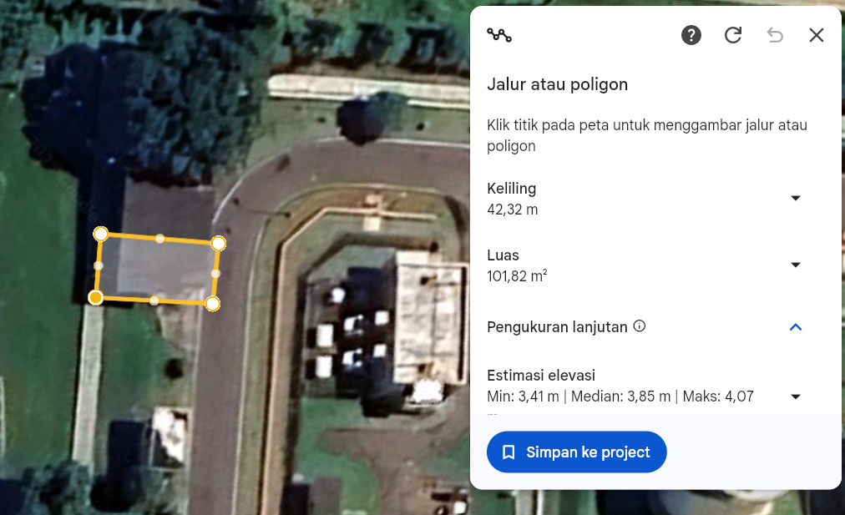
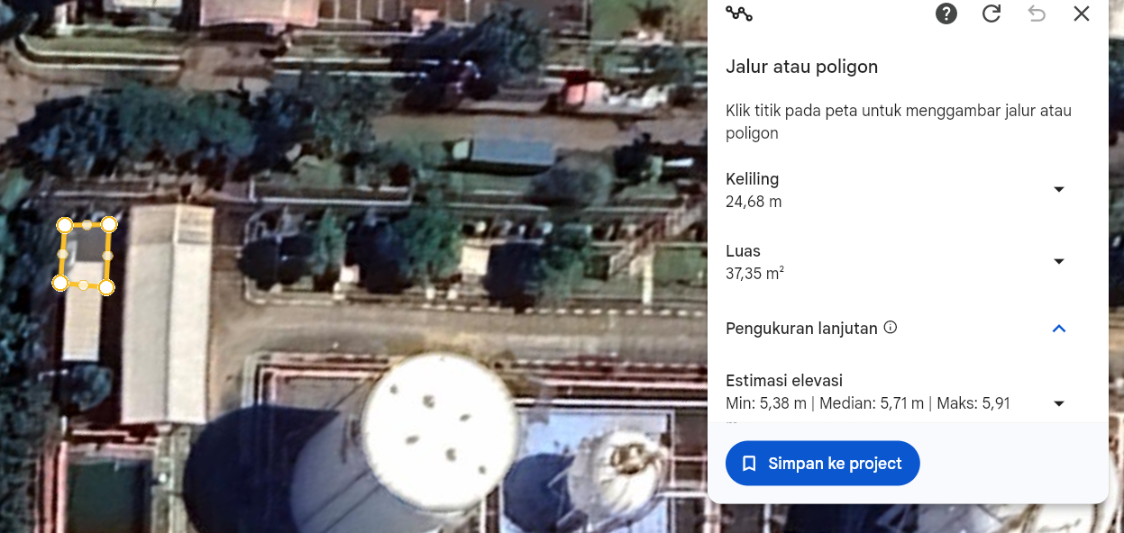
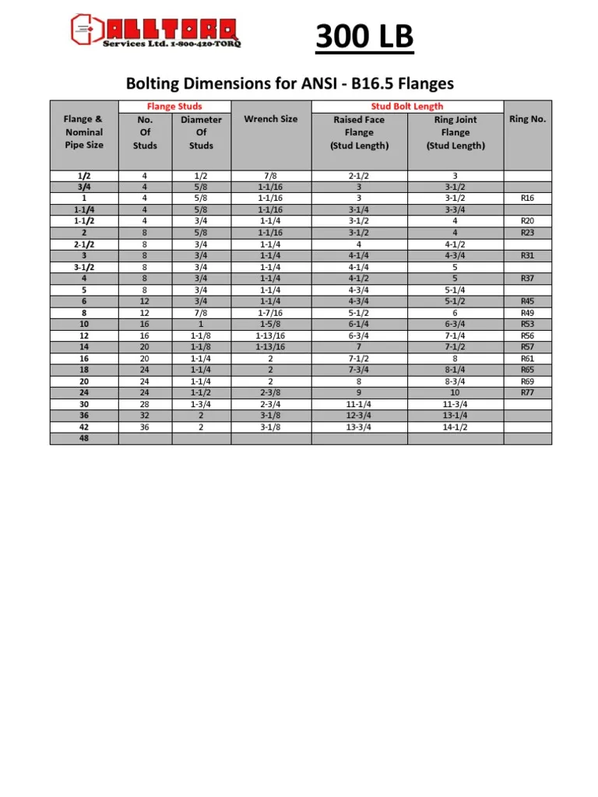
PEKERJAAN |  |  |  | : | MODIFIKASI PIPA ARA METER 31 & PENERIMAAN LPG
LOKASI |  |  |  | : | IT CILACAP
PROJECT OWNER |  |  |  | : | RPD REGION JBT

NO | URAIAN PEKERJAAN |  |  |  |  | ARITMATIKA |  |  |  |  |  |  |  |  |  | Keterangan
 |  |  |  |  |  | Panjang | Lebar | Tinggi | Luas | Ea | Kg | Jumlah | Volume | Total Volume | Satuan
I | PEKERJAAN PERSIAPAN DAN PERALATAN KERJA
1 | PEKERJAAN PERSIAPAN
 | 1.1 | Mobilisasi dan Demobilisasi Pekerja dari Semarang ke FT Lomanis/IT Cilacap |  |  |  |  |  |  |  | 6.00 |  | 2.00 |  | 12.00 | Trip.org | 6 orng
 | 1.2 | Mobilisasi Material dan Peralatan dengan Truck dari Semarang ke FT Lomanis/IT Cilacap |  |  |  |  |  |  |  | 2.00 |  |  |  | 2.00 | Trip | trip ke KPI & LPG
 | 1.3 | Mobilisasi Material dan Peralatan dengan Truck dari Luar Jateng & DIY ke FT Lomanis/IT Cilacap |  |  |  |  |  |  |  | 1.00 |  |  |  | 1.00 | Trip | Ball valve dari luar kota
2 | PENYEDIAAN PERALATAN KERJA DAN SARFAS HSSE UNTUK KONTRUKSI

 | 2.1 | Sewa Gas Tester |  |  |  |  |  |  |  | 2.00 |  | 7.00 |  | 14.00 | UD
 | 2.2 | Sewa Apar Powder 9 Kg |  |  |  |  |  |  |  | 4.00 |  | 7.00 |  | 28.00 | UD | area KPI, crane, LPG, Gudang perlatan
3 | Sewa Peralatan Pendukung Perbaikan & Perawatan |  |  |  |  |  |  |  |  |  |  |  |  | - | 0
 | 3.1 | Crane 5 Ton inc BBM diluar Operator |  |  |  |  |  |  |  | 4.00 |  |  |  | 4.00 | UD | 2 hari KPI & 2 hari LPG
 | 3.2 | Sewa Scafolding tubular pipe incld. platform pijakan include Scaffolder (1,7 m x 1,7m) |  |  |  |  |  |  |  |  |  |  |  | 2.00 | Set/Month

II | PEKERJAAN ENGINEERING DAN PROJECT MANAGEMENT |  |  |  |  |  |  |  |  |  |  |  |  | - | 0
1 | PROJECT MANAGEMENT |  |  |  |  |  |  |  |  |  |  |  |  | - | 0
 | 1.1 | Safetyman |  |  |  |  |  |  |  | 2.00 |  | 22.00 |  | 44.00 | MD
 | 1.2 | Rigger |  |  |  |  |  |  |  | 2.00 |  | 7.00 |  | 14.00 | MD | area KPI & LPG
 | 1.3 | Operator alat berat |  |  |  |  |  |  |  | 2.00 |  | 7.00 |  | 14.00 | MD
#REF! | #REF! |  |  |  |  |  |  |  |  |  |  |  |  | - | #REF!
 | #REF! | #REF! |  |  |  |  |  |  |  |  |  |  |  | - | #REF!
 | #REF! | #REF! |  |  |  |  |  |  |  |  |  |  |  | - | #REF!
2 | Pemenuhan Dokumen Project & Engineering |  |  |  |  |  |  |  |  |  |  |  |  | - | 0
 | 2.1 | Shop Drawing & Asbuilt Drawing (1 set/project) |  |  |  |  |  |  |  | 1.00 |  |  |  | 1.00 | Set
 | 2.2 | Spesifikasi / Approval Material (1 set/project) |  |  |  |  |  |  |  | 1.00 |  |  |  | 1.00 | Set
 | 2.3 | Laporan Teknis dan HSSE Bulanan (1 set/project) |  |  |  |  |  |  |  | 1.00 |  |  |  | 1.00 | Set
 | 2.4 | WPQT include report |  |  |  |  |  |  |  | 1.00 |  |  |  | 1.00 | Welder
 | 2.5 | Inspection Report |  |  |  |  |  |  |  | 1.00 |  |  |  | 1.00
 | 2.6 | MCU personil |  |  |  |  |  |  |  | 6.00 |  |  |  | 6.00 |  | 6 Orang
 |  |  |  | SUB-TOTAL II |  |  |  |  |  |  |  |  |  | - | 0
III | PERBAIKAN AREA METER 39 DAN MODIFIKASI PIPA AREA KILANG PERTAMINA |  |  |  |  |  |  |  |  |  |  |  |  | - | 0
1 | MODIFIKASI AREA PENERIMAAN (LPG) |  |  |  |  |  |  |  |  |  |  |  |  | - | 0
 | 1.1 | Pipa API 5L grade B Ø 10" Sch. 40 |  |  |  | 9,654.00 |  |  |  | 9.65 |  |  |  | 9.65 | m

 | 1.2 | Pipa API 5L grade B Ø 2" Sch. 40 |  |  |  |  |  |  |  |  |  |  |  | 0.12 | m
 |  |  |  |  | Pipa PRV 1" | 53.00 |  |  |  | 0.05
 |  |  |  |  | Pipa Presure gauge 1/2" | 63.00 |  |  |  | 0.06
 | 1.3 | Elbow 90° schd. 40, 10" |  |  |  |  |  |  |  | 2.00 |  |  |  | 2.00 | pc
 | 1.4 | Tee schd. 40, 10" |  |  |  |  |  |  |  | 2.00 |  |  |  | 2.00 | pc
 | 1.5 | Weld Neck Flange #300, 10" |  |  |  |  |  |  |  | 6.00 |  |  |  | 6.00 | pc
 | 1.6 | Weld Neck Flange #150, 10" |  |  |  |  |  |  |  | 3.00 |  |  |  | 3.00 | pc
 | 1.7 | Weld Neck Flange #150, 1" |  |  |  |  |  |  |  | 2.00 |  |  |  | 2.00 | pc
 | 1.8 | Weld Neck Flange #150, 1/2" |  |  |  |  |  |  |  | 2.00 |  |  |  | 2.00 | pc
 | 1.9 | BALL VALVES #300 A-216 WCB, Trunnion Mounted |  |  |  |  |  |  |  |  |  |  |  | - | 0
 | 0 | 1.9.1 | Ball valves #300, 10" |  |  |  |  |  |  | 3.00 |  |  |  | 3.00 | pc
 | 0 | 1.9.2 | Ball valves #150, 10" |  |  |  |  |  |  | 2.00 |  |  |  | 2.00 | pc
 | 0 | 1.9.3 | Ball valves #150, 1" |  |  |  |  |  |  | 1.00 |  |  |  | 1.00 | pc
 | 0 | 1.9.4 | Ball valves #150, 1/2" |  |  |  |  |  |  | 1.00 |  |  |  | 1.00 | pc
 | 1.10 | Gasket Spiral Wound #300 SS316L 10" |  |  |  |  |  |  |  | 8.00 |  |  |  | 8.00 | pc
 | 1.11 | Gasket Spiral Wound #150 SS316L 10" |  |  |  |  |  |  |  | 5.00 |  |  |  | 5.00 | pc
 | 1.12 | Gasket Spiral Wound #150 SS316L 1" |  |  |  |  |  |  |  | 2.00 |  |  |  | 2.00 | pc
 | 1.13 | Gasket Spiral Wound #150 SS316L 1/2" |  |  |  |  |  |  |  | 2.00 |  |  |  | 2.00 | pc
 | 1.14 | Stud Bolt C/W 2 NUT, ASTM A193 Gr. B7 / ASTM A194 Gr. 2H 1" X 6" HITAM |  |  |  |  |  |  |  | 8.00 |  |  |  | 8.00 | pc | 10" #300
 | 1.15 | Stud Bolt C/W 2 NUT, ASTM A193 Gr. B7 / ASTM A194Gr. 2H 1-1/8" X 6" HITAM |  |  |  |  |  |  |  | 5.00 |  |  |  | 5.00 | pc | 10"#150
 | 1.16 | Stud Bolt C/W 2 NUT, ASTM A193 Gr. B7 / ASTM A194Gr. 2H 1/2" X 2-1/2" HITAM |  |  |  |  |  |  |  | 2.00 |  |  |  | 2.00 | pc | 1"#150
 | 1.17 | Stud Bolt C/W 2 NUT, ASTM A193 Gr. B7 / ASTM A194 Gr. 2H 1/2" X 2-1/4" HITAM |  |  |  |  |  |  |  | 2.00 |  |  |  | 2.00 | pc | 1\2" #150
 | 1.18 | Sockolet Sch 40 |  |  |  |  |  |  |  |  |  |  |  | - | 0
 | 0 | 1.18.1 | Size Ø 1/2" x 10 |  |  |  |  |  |  | 1.00 |  |  |  | 1.00 | pc
 | 0 | 1.18.2 | Size Ø 1" x 10 |  |  |  |  |  |  | 1.00 |  |  |  | 1.00 | pc
 | 1.19 | Handling / Stringing and Aligning pipa ø10" |  |  |  |  |  |  |  | 4.00 |  |  |  | 4.00 | Joint
 | 1.20 | Pengangkutan hasil bongkaran Pipa ø10" |  |  |  |  |  |  |  | 10.00 |  |  |  | 10.00 | m
 | 1.21 | Pengelasan Welded Neck Flange #300 |  |  |  |  |  |  |  |  |  |  |  | - | 0
 | 0 | 1.21.1 | Flange ø10" #300 |  |  |  |  |  |  | 8.00 |  |  |  | 8.00 | Set-Joint
 | 0 | 1.21.2 | Flange ø10" #150 |  |  |  |  |  |  | 5.00 |  |  |  | 5.00 | Set-Joint
 | 0 | 1.21.3 | Flange ø2" #150 dan dibawahnya |  |  |  |  |  |  | 4.00 |  |  |  | 4.00 | Set-Joint | Pipa 1" & 1/2"
 | 1.22 | Pekerjaan Bolting-ups Flange #300 |  |  |  |  |  |  |  |  |  |  |  | - | 0
 | 0 | 1.22.1 | Flange ø10" #300 |  |  |  |  |  |  | 8.00 |  |  |  | 8.00 | Set-Joint
 | 0 | 1.22.2 | Flange ø10" #150 |  |  |  |  |  |  | 5.00 |  |  |  | 5.00 | Set-Joint
 | 0 | 1.22.3 | Flange ø2" #150 dan dibawahnya |  |  |  |  |  |  | 4.00 |  |  |  | 4.00 | Set-Joint
 | 1.23 | Pekerjaan Unbolting Flange #150 |  |  |  |  |  |  |  |  |  |  |  | - | 0
 | 0 | 1.23.1 | Flange ø10" #150 |  |  |  |  |  |  | 9.00 |  |  |  | 9.00 | Set-Joint
 | 0 | 1.23.2 | Flange ø2" #150 dan dibawahnya |  |  |  |  |  |  | 4.00 |  |  |  | 4.00 | Set-Joint
 | 1.24 | Pekerjaan Unbolting Flange #300 |  |  |  |  |  |  |  |  |  |  |  | - | 0
 | 0 | 1.24.1 | Flange ø8" #300 |  |  |  |  |  |  | 2.00 |  |  |  | 2.00 | Set-Joint
 | 0 | 1.24.2 | Flange ø10" #300 |  |  |  |  |  |  | 2.00 |  |  |  | 2.00 | Set-Joint
 | 1.25 | Penyetelan dan Pengelasan Elbow 90 ø10" |  |  |  |  |  |  |  | 2.00 |  |  |  | 2.00 | Set-Joint
 | 1.26 | Penyetelan dan Pengelasan Tee Equal ø10" |  |  |  |  |  |  |  | 2.00 |  |  |  | 2.00 | Set-Joint
 | 1.27 | Pembongkaran 2 Flange Accessories #150 (GV, BV, Check Valve, Flexible Pipe, Spool etc) |  |  |  |  |  |  |  |  |  |  |  | - | 0
 | 0 | 1.27.1 | Pembongkaran 2 Flange Accessories ø10" |  |  |  |  |  |  | 4.00 |  |  |  | 4.00 | Unit
 | 1.28 | Penyetelan dan Pemasangan 2 Flange Accessories #300 (GV, BV, Check Valve, Flexible Pipe, Spool etc) |  |  |  |  |  |  |  |  |  |  |  | - | 0
 | 0 | 1.28.1 | Penyetelan dan Pemasangan 2 Flange Accessories ø10" |  |  |  |  |  |  | 4.00 |  |  |  | 4.00 | Unit
 | #REF! | #REF! |  |  |  |  |  |  |  |  |  |  |  |  | #REF!
 | #REF! | #REF! | #REF! |  |  | 17,954.00 |  |  |  |  |  |  |  | 15.71 | #REF! | Dia 10" 0,273
 |  |  |  |  | pipa 10" | 14.18 |  |  | 12.16
 |  |  |  |  | Fitting | 3.54 |  |  | 3.54
 | 1.29 | Coating External Pipe, 3 layer total DFT 250 Micron menggunakan Roller Brush
 | 0 | 1.29.1 | Primer Coat (Anti corrosion surface tolerant epoxy + thinner) DFT 100 micron |  |  |  |  |  |  |  |  |  |  | 15.71 | m2
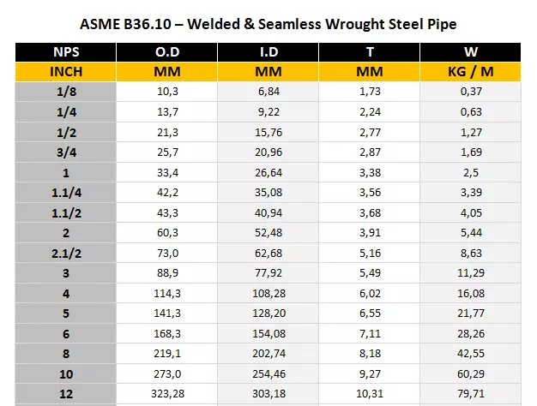
 | 0 | 1.29.2 | Intermediate Coat (High Build – High Solid Epoxy + thinner) DFT 100 micron |  |  |  |  |  |  |  |  |  |  | 15.71 | m2
 | 0 | 1.29.3 | Finish Coat (Polyurethane + thinner) DFT 50 micron |  |  |  |  |  |  |  |  |  |  | 15.71 | m2
 | MODIFIKASI PIPA AREA METER 39 |  |  |  |  |  |  |  |  |  |  |  |  |  | 0
 | 2.1 | Pipa API 5L grade B Ø 6" Sch. 40 |  |  |  | 10,133 |  |  |  |  |  |  |  | 10.13 | m
 | 2.2 | Pipa API 5L grade B Ø 10" Sch. 40 |  |  |  | 12,298 |  |  |  |  |  |  |  | 12.30 | m
 | 2.3 | Pipa ASTM A53 Grade B Ø 1" Sch. 40 |  |  |  | 0.02 |  |  |  |  |  |  |  | 0.02 | m
 | 2.4 | Elbow 90° schd. 40, 6" |  |  |  |  |  |  |  | 4.00 |  |  |  | 4.00 | pc
 | 2.5 | Elbow 90° schd. 40, 10" |  |  |  |  |  |  |  | 4.00 |  |  |  | 4.00 | pc
 |  | Elbow 90° schd. 40, 1" |  |  |  |  |  |  |  | 2.00 |  |  |  | 2.00
 | 2.7 | Concentric Reducer Sch. 40, 10" x 6" |  |  |  |  |  |  |  | 2.00 |  |  |  | 2.00 | pc
 | 2.8 | Tee schd. 40, 10" |  |  |  |  |  |  |  | 2.00 |  |  |  | 2.00 | 0
 | 2.9 | Tee schd. 40, 6" |  |  |  |  |  |  |  | 2.00 |  |  |  | 2.00 | pc
 | 2.10 | Sockolet Sch 40 |  |  |  |  |  |  |  |  |  |  |  | -
 | 0 | 2.10.1 | Size Ø 1" x 10 |  |  |  |  |  |  | 2.00 |  |  |  | 2.00 | unit | presure gauge 1/2"
 | 2.11 | Pressure Gauge 0-10 bar liquid 1/2 size display 100mm |  |  |  |  |  |  |  | 2.00 |  |  |  | 2.00 | pc
 | 2.12 | Weld Neck Flange #300, 10" |  |  |  |  |  |  |  | 14.00 |  |  |  | 14.00 | pc
 | 2.13 | Weld Neck Flange #150, 10" |  |  |  |  |  |  |  | 2.00 |  |  |  | 2.00 | pc
 | 2.14 | Weld Neck Flange #300, 6" |  |  |  |  |  |  |  | 2.00 |  |  |  | 2.00
 | 2.15 | Weld Neck Flange #150, 6" |  |  |  |  |  |  |  | 6.00 |  |  |  | 6.00
 |  | Weld Neck Flange #150, 1/2" |  |  |  |  |  |  |  | 1.00 |  |  |  | 1.00
 | 2.17 | Gasket Spiral Wound #300 SS316L 10" |  |  |  |  |  |  |  | 10.00 |  |  |  | 10.00
 | 2.18 | Gasket Spiral Wound #150 SS316L 10" |  |  |  |  |  |  |  | 2.00 |  |  |  | 2.00
 | 2.19 | Gasket Spiral Wound #300 SS316L 6" |  |  |  |  |  |  |  | 2.00 |  |  |  | 2.00
 | 2.20 | Gasket Spiral Wound #150 SS316L 6" |  |  |  |  |  |  |  | 4.00 |  |  |  | 4.00
 | 2.21 | Ball valves #300, 10" |  |  |  |  |  |  |  | 3.00 |  |  |  | 3.00
 | 2.22 | Ball valves #300, 1" |  |  |  |  |  |  |  | 2.00 |  |  |  | 2.00 |  | presure gauge 1/2"
 | 2.23 | Stud Bolt C/W 2 NUT, ASTM A193 Gr. B7 / ASTM A194 Gr. 2H 3/4" X 4-1/4" HITAM |  |  |  |  |  |  |  | 10.00 |  | 12.00 |  | 120.00 |  | 10
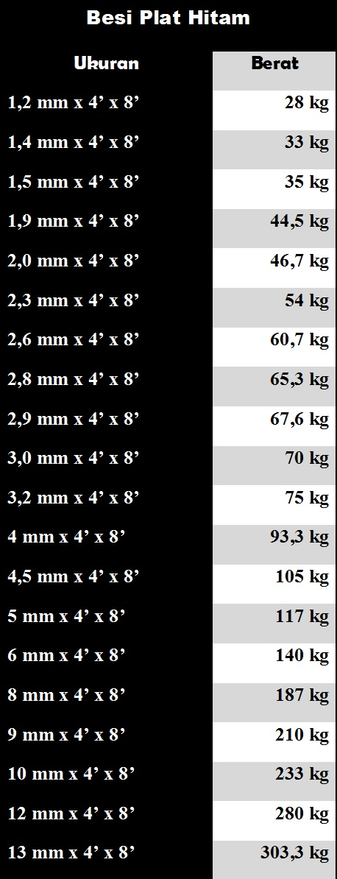
 | 2.24 | Stud Bolt C/W 2 NUT, ASTM A193 Gr. B7 / ASTM A194Gr. 2H 7/8" X 4-1/2" HITAM |  |  |  |  |  |  |  | 2.00 |  | 12.00 |  | 24.00 |  | 10
 | 2.25 | Stud Bolt C/W 2 NUT, ASTM A193 Gr. B7 / ASTM A194 Gr. 2H 3/4" X 4-1/4" HITAM |  |  |  |  |  |  |  | 4.00 |  | 8.00 |  | 32.00 |  | 6
 | 2.26 | Stud Bolt C/W 2 NUT, ASTM A193 Gr. B7 / ASTM A194Gr. 2H 3/4" X 4" HITAM |  |  |  |  |  |  |  | 2.00 |  | 8.00 |  | 16.00 |  | 6
0 | #REF! | #REF!
 | 2.27 | Handling / Stringing and Aligning pipa ø10" |  |  |  |  |  |  |  | 5.00 |  |  |  | 5.00
 | 2.28 | Handling / Stringing and Aligning pipa ø6" |  |  |  |  |  |  |  | 5.00 |  |  |  | 5.00
 | 2.29 | Pengangkutan hasil bongkaran Pipa ø10" |  |  |  |  |  |  |  | 5.00 |  |  |  | 5.00
 | 2.30 | Pengangkutan hasil bongkaran Pipa ø6" |  |  |  |  |  |  |  | 5.00 |  |  |  | 5.00
 | 2.31 | Pembongkaran 2 Flange Accessories #150 (GV, BV, Check Valve, Flexible Pipe, Spool etc)
 | 0 | 2.31.1 | Pembongkaran 2 Flange Accessories ø10" |  |  |  |  |  |  | 2.00 |  |  |  | 2.00
 | 0 | 2.31.2 | Pembongkaran 2 Flange Accessories ø6" |  |  |  |  |  |  | 4.00 |  |  |  | 4.00
 | 2.32 | Pembongkaran 2 Flange Accessories #300 (GV, BV, Check Valve, Flexible Pipe, Spool etc) |  |  |  |  |  |  |  |  |  |  |  | -
 | 0 | 2.32.1 | Pembongkaran 2 Flange Accessories ø10" |  |  |  |  |  |  | 2.00 |  |  |  | 2.00
 | 0 | 2.32.2 | Pembongkaran 2 Flange Accessories ø6" |  |  |  |  |  |  | 4.00 |  |  |  | 4.00
 | 2.33 | Pengelasan Welded Neck Flange #300 |  |  |  |  |  |  |  |  |  |  |  | -
 | 0 | 2.33.1 | Flange ø10" #300 |  |  |  |  |  |  | 14.00 |  |  |  | 14.00
 | 0 | 2.33.2 | Flange ø10" #150 |  |  |  |  |  |  | 2.00 |  |  |  | 2.00
 | 0 | 2.33.3 | Flange ø6" #300 |  |  |  |  |  |  | 6.00 |  |  |  | 6.00
 | 0 | 2.33.4 | Flange ø6" #150 |  |  |  |  |  |  | 2.00 |  |  |  | 2.00
 | 2.24 | Pekerjaan Unbolting Flange #300
 | 0 | 2.24.1 | Flange ø10" #300 |  |  |  |  |  |  | 6.00 |  |  |  | 6.00
 | 0 | 2.24.2 | Flange ø10" #150 |  |  |  |  |  |  | 2.00 |  |  |  | 2.00
 | 0 | 2.24.3 | Flange ø6" #150 |  |  |  |  |  |  | 4.00 |  |  |  | 4.00
 | 0 | 2.24.4 | Flange ø6" #300 |  |  |  |  |  |  | 6.00 |  |  |  | 6.00
 | 2.25 | Pekerjaan Bolting-ups Flange #300
 | 0 | 2.25.1 | Flange ø10" #300 |  |  |  |  |  |  | 14.00 |  |  |  | 14.00
 | 0 | 2.25.2 | Flange ø10" #150 |  |  |  |  |  |  | 2.00 |  |  |  | 2.00
 | 0 | 2.25.3 | Flange ø6" #300 |  |  |  |  |  |  | 6.00 |  |  |  | 6.00
 | 0 | 2.25.4 | Flange ø6" #150 |  |  |  |  |  |  | 2.00 |  |  |  | 2.00
 | 2.26 | Penyetelan dan Pengelasan Elbow 90 ø10" |  |  |  |  |  |  |  | 2.00 |  |  |  | 2.00
 | 2.27 | Penyetelan dan Pengelasan Elbow 90 ø6" |  |  |  |  |  |  |  | 4.00 |  |  |  | 4.00
 | 2.28 | Penyetelan dan Pengelasan Tee Equal ø10" |  |  |  |  |  |  |  | 2.00 |  |  |  | 2.00
 | 2.29 | Penyetelan dan Pengelasan Tee Equal ø6" |  |  |  |  |  |  |  | 2.00 |  |  |  | 2.00
 | 2.30 | Concentric Reducer Sch. 40, 10" x 6" |  |  |  |  |  |  |  | 2.00 |  |  |  | 2.00 |  | 10x6
 | 2.31 | Penyetelan dan Pemasangan 2 Flange Accessories #150 (GV, BV, Check Valve, Flexible Pipe, Spool etc)
 | 0 | 2.31.1 | Penyetelan dan Pemasangan 2 Flange Accessories ø10" |  |  |  |  |  |  | 2.00 |  |  |  | 2.00
 | 0 | 2.31.2 | Penyetelan dan Pemasangan 2 Flange Accessories ø6" |  |  |  |  |  |  | 2.00 |  |  |  | 2.00
 | 2.32 | Penyetelan dan Pemasangan 2 Flange Accessories #300 (GV, BV, Check Valve, Flexible Pipe, Spool etc)
 | 0 | 2.32.1 | Penyetelan dan Pemasangan 2 Flange Accessories ø10" |  |  |  |  |  |  | 4.00 |  |  |  | 4.00
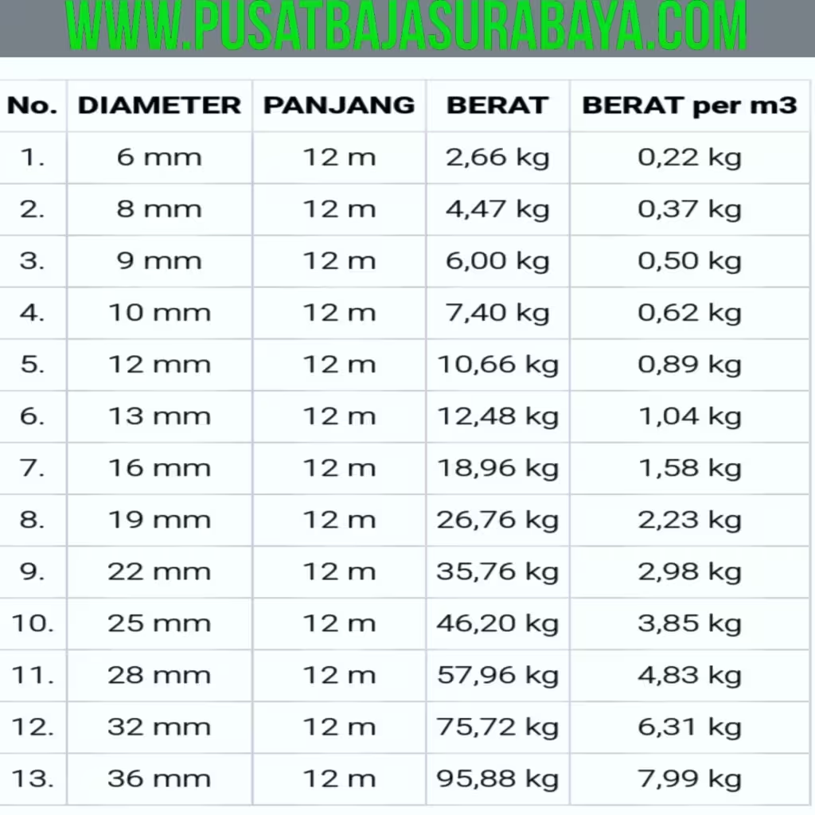
 | 0 | 2.32.2 | Penyetelan dan Pemasangan 2 Flange Accessories ø6" |  |  |  |  |  |  | 2.00 |  |  |  | 2.00
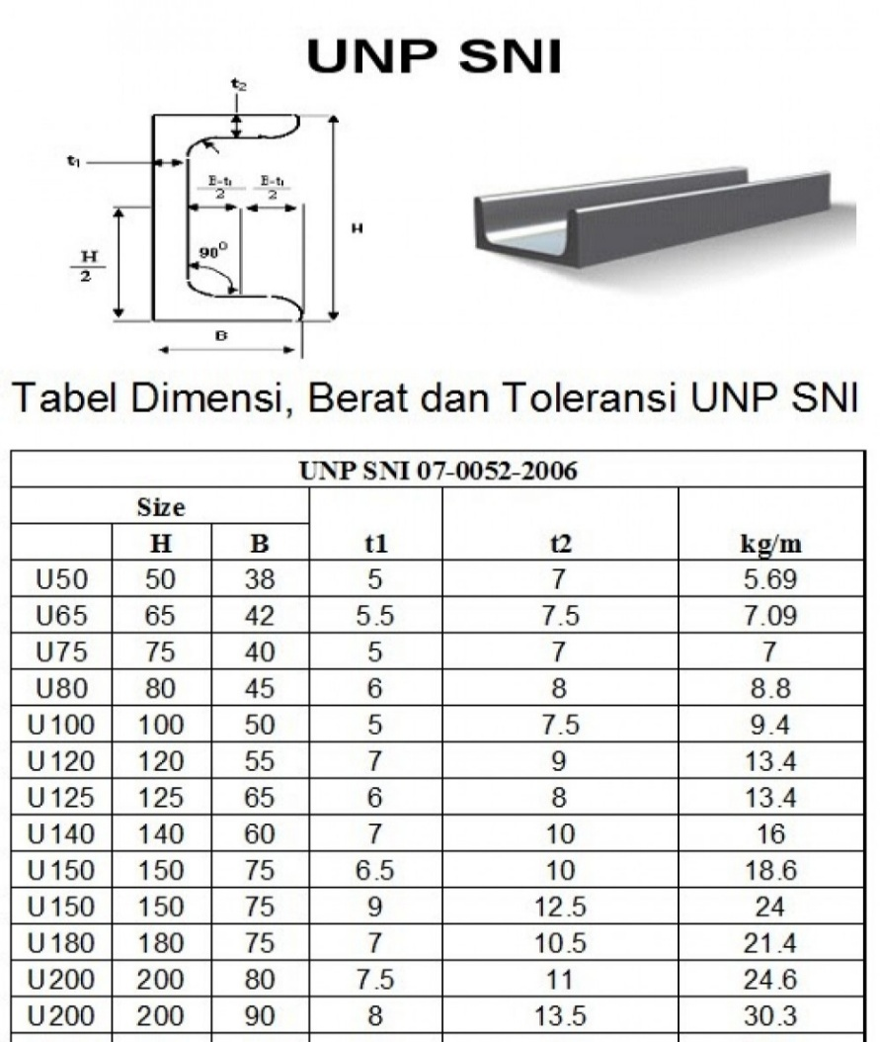
 | 0
 | PEKERJAAN PEMBUATAN PLATFORM
 | Perbaikan pondasi eksisting Beton, Slab, Aspal, Rabat Beton, Grouting |  |  |  |  |  |  |  |  |  |  |  |  | -
 | 1.1 | galian Tanah Biasa ≤1m |  |  |  | 0.30 | 0.30 | 0.50 | 0.05 |  |  | 12.00 |  | 0.54 | m3

 | 1.2 | Pembesian untuk cor beton |  |  |  |  |  |  |  |  |  |  |  | 183.74 | kg
 |  |  |  |  | besi dia 12 | 0.60 |  |  |  | 4.00 | 181.73 | 28.80 |  |  |  | 1btg 75,72
 |  |  |  |  |  |  |  |  |  |  |  |  |  |  |  | 6.31
 |  |  |  |  | besi dia 8 150 | 0.15 |  |  |  | 3.00 | 2.01 | 5.40 |  |  |  | 1 btg 4,47kg
 |  |  |  |  |  |  |  |  |  |  |  |  |  |  |  | 0.3725
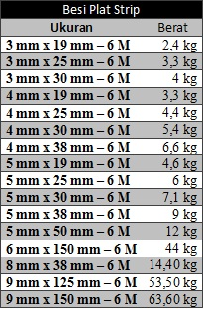
 | 1.3 | Fabrikasi & Pemasangan angkur baru secara manual |  |  |  | 0.25 |  |  |  | 4 |  | 12 |  | 48 | kg
 | 1.4 | Lantai Kerja beton cor (K-100 s.d. K-125) setara 1 PC : 2 PB : 3 KR |  |  |  | 0.30 | 0.30 | 0.70 | 0.06 |  |  | 12 |  | 0.76 | m3

 | 1.5 | Besi profil (WF, UNP, H Beam, CNP) |  |  |  |  |  |  |  |  |  |  |  | 732.83 | kg
 |  |  |  |  | IWF 150X75X5X7 | 15 |  |  |  |  | 420 |  |  |  |  | 1 btg 168/kg
 |  |  |  |  |  |  |  |  |  |  |  |  |  |  |  | 28.00 | m/kg
 |  |  |  |  | UNP 150X75x6.5x10 | 15.63 |  |  |  |  | 291.76 |  |  |  |  | 1btg 112/kg
 |  |  |  |  |  |  |  |  |  |  |  |  |  |  |  | 18.67 | m/kg
 |  |  |  |  | Baseplate 10mm | 0.75 |  |  | 0.26041666667 |  | 21.068431713 |  |  |  |  | 1 lmbr 2,88 =233kg
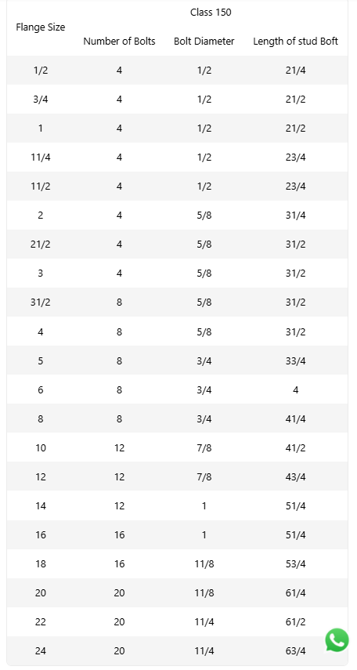
 |  |  |  |  |  |  |  |  |  |  |  |  |  |  |  | 80.90 | m/kg
 | 1.6 | Pengadaan dan Pemasangan Steel Grating (Knock Down) Thickness 25 mm, include pengunci |  |  |  | 4.38875 |  |  | 4.38875 |  |  |  |  | 4.38875 | m2
 | 1.7 | Fabrikasi Rangka Tangga dan Support Handrail (Besi profil) |  |  |  |  |  |  |  |  |  |  |  | 615.2135 | kg
 |  |  |  |  | SIKU L 70x70x7 | 37.62 |  |  |  |  | 46.2935 |  |  |  |  | 1btg 44,28kg
 |  |  |  |  |  |  |  |  |  |  |  |  |  |  |  | 7.38 | m/kg
 |  |  |  |  | Plate strip 60 | 12.93 |  |  |  |  | 568.92 |  |  |  |  | 1btg 44kg
 |  |  |  |  |  |  |  |  |  |  |  |  |  |  |  | 7.33 | m/kg

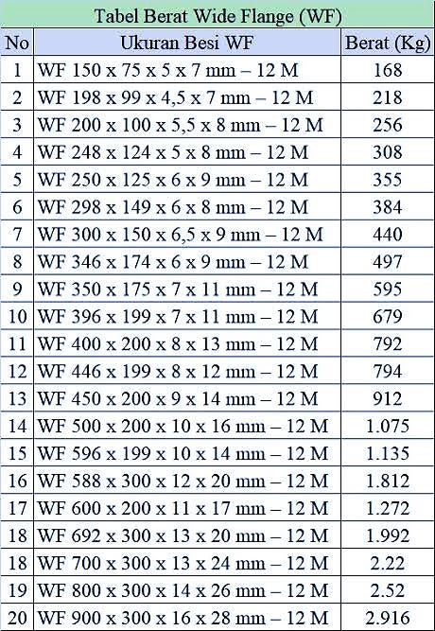
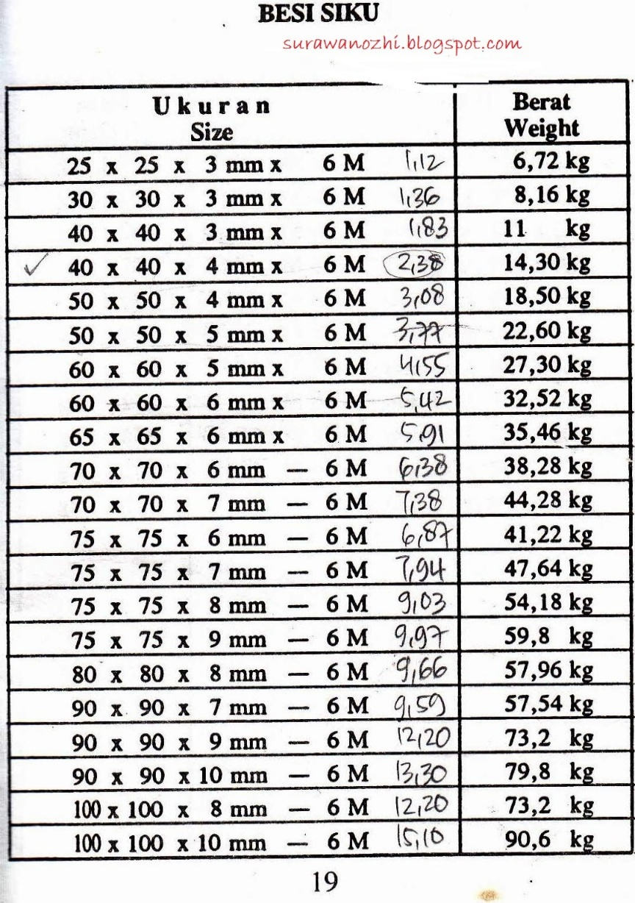
 |  |  |  |  | IWF | 15
 |  |  |  |  | UNP | 15.63
 |  |  |  |  | SIKU 70x70 | 37.62
 |  |  |  |  | Plat Strip | 12.93
 |  |  |  |  | BasePlate | 12.93

 | PEKERJAAN COATING

 |  |  |  |  | PIPA 10" | 10.13 |  |  | 8.69 |  |  |  |  |  |  | OD 0,273
 |  |  |  |  | PIPA 6" | 12.30 |  |  | 6.50 |  |  |  |  |  |  | OD 0,1683
 |  |  |  |  | PIPA 1" | 0.02 |  |  | 0.02 |  |  |  |  |  |  | OD 0,334
 |  |  |  |  | FITTING |  |  |  | 2.28
 | COATING PIPA DFT 250 Micron
 | 1.1 | Primer Coat (Anti corrosion surface tolerant epoxy + thinner) DFT 100 micron |  |  |  |  |  |  |  |  |  |  |  | 17.50 | m2 | M2
 | 1.2 | Intermediate Coat (High Build – High Solid Epoxy + thinner) DFT 100 micron |  |  |  |  |  |  |  |  |  |  |  | 17.50 | m2
 | 1.3 | Finish Coat (Polyurethane + thinner) DFT 50 micron |  |  |  |  |  |  |  |  |  |  |  | 17.50 | m2
 | 0
 | 0
 | 0
 | PEKERJAAN TESTING DAN FINISHING
 | Dye Penetrant Test
 | Hydrotest |  |  |  |  |  |  |  |  |  |  |  |  |  | KL
 |  |  |  |  | Spoll pipa 10" | 10,133 |  |  | 515,308,101 |  |  |  |  |  |  | OD 0,273
 |  |  |  |  | spoll pipa 6" | 12,298 |  |  | 229,306,787 |  |  |  |  |  |  | OD 0,1683
 | Radiography Test 6"-8" |  |  |  |  |  |  |  |  | 8.00 |  |  |  | 8.00 | join
 | Radiography Test 10"-12" |  |  |  |  |  |  |  |  | 16.00 |  |  |  | 16.00 | join
 | Commissioning Test |  |  |  |  |  |  |  |  |  |  |  |  | 1
 | Pembersihan Lokasi Ex-Pekerjaan |  |  |  |  |  |  |  | 139.15 |  |  |  |  | 139.15 | m2
 | Verifikasi TKDN dengan Verifikator Independent (>1M) |  |  |  |  |  |  |  |  |  |  |  |  | 1

perhitungan pipa 1
 |  | Total dimensi (mm) | Material | size ( inch) | rating | dimensi fitting (mm) | qty | total dimensi (mm) | pipa yg dibutuhkan (mm)
 | LINE 1 | 960 | Tee equal | 10 |  | 216 | 1 | 216 | 525 | 333.5
 |  |  | Flange | 10 | 300# | 117.5 | 1 | 117.5
 |  |  | Flange | 10 | 150# | 101.5 | 1 | 101.5

 |  | 610 | Tee equal | 10 |  | 216 | 1 | 216 | 276.5
 |  |  | Flange | 10 | 300# | 117.5 | 1 | 117.5
 | LINE 2 | 960 | Tee equal | 10 |  | 216 | 1 | 216 | 525
 |  |  | Flange | 10 | 300# | 117.5 | 1 | 117.5
 |  |  | Flange | 10 | 150# | 101.5 | 1 | 101.5

 |  | 610 | Tee equal | 10 |  | 216 | 1 | 216 | 276.5
 |  |  | Flange | 10 | 300# | 117.5 | 1 | 117.5

 | LINE 3 | 1430 | elbow | 10 |  | 381 | 1 | 381 | 931.5
 |  |  | Flange | 10 | 300# | 117.5 | 1 | 117.5

 |  | 4350 | elbow | 10 |  | 381 | 1 | 381 | 3851.5
 |  |  | Flange | 10 | 300# | 117.5 | 1 | 117.5

 | LINE 4 | 1430 | elbow | 10 |  | 381 | 1 | 381 | 931.5
 |  |  | Flange | 10 | 300# | 117.5 | 1 | 117.5

 |  | 4350 | elbow | 10 |  | 381 | 1 | 381 | 3851.5
 |  |  | Flange | 10 | 300# | 117.5 | 1 | 117.5

 | LINE 5 | 1000 | elbow | 10 |  | 381 | 1 | 381 | 501.5
 |  |  | Flange | 10 | 300# | 117.5 | 1 | 117.5

 |  | 1000 | elbow | 10 |  | 381 | 1 | 381 | 63
 |  |  | Flange | 10 | 300# | 117.5 | 2 | 235
 |  |  | red concentric | 10 x 6 |  | 178 | 1 | 178
 |  |  | tee equal | 6 |  | 143 | 1 | 143

 |  | 2220 | elbow | 6 |  | 229 | 1 | 229 | 1848
 |  |  | tee equal | 6 |  | 143 | 1 | 143

 |  | 450 | elbow | 6 |  | 229 | 1 | 229 | 122.5
 |  |  | Flange | 6 | 300# | 98.5 | 1 | 98.5

 |  | 1050 | elbow | 6 |  | 229 | 1 | 229 | 678
 |  |  | tee equal | 6 |  | 143 | 1 | 143

 |  | 740 | elbow | 6 |  | 229 | 1 | 229 | 412.5
 |  |  | Flange | 6 | 300# | 98.5 | 1 | 98.5

 | LINE 6 | 1000 | elbow | 10 |  | 381 | 1 | 381 | 501.5
 |  |  | Flange | 10 | 300# | 117.5 | 1 | 117.5

 |  | 1000 | elbow | 10 |  | 381 | 1 | 381 | 63
 |  |  | Flange | 10 | 300# | 117.5 | 2 | 235
 |  |  | red concentric | 10 x 6 |  | 178 | 1 | 178
 |  |  | tee equal | 6 |  | 143 | 1 | 143

 |  | 2220 | elbow | 6 |  | 229 | 1 | 229 | 1848
 |  |  | tee equal | 6 |  | 143 | 1 | 143

 |  | 450 | elbow | 6 |  | 229 | 1 | 229 | 122.5
 |  |  | Flange | 6 | 300# | 98.5 | 1 | 98.5
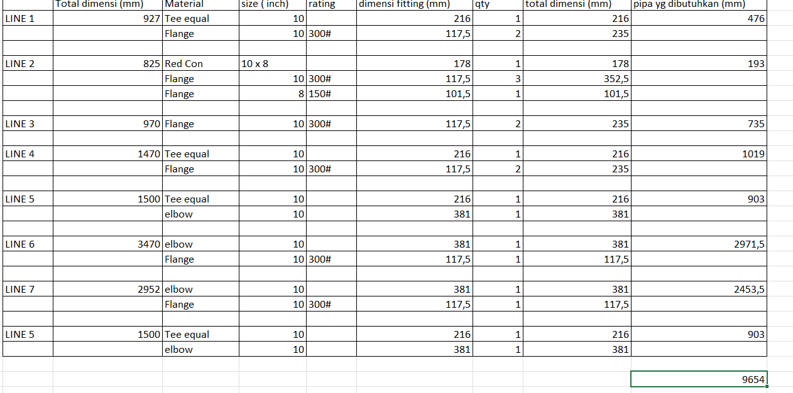
 |  | 1050 | Flange | 6 | 300# | 98.5 | 1 | 98.5 | 808.5
 |  |  | tee equal | 6 |  | 143 | 1 | 143

 | LINE 7 | 410 | Flange | 6 | 300# | 98.5 | 2 | 197 | 213

 | LINE 8 | 650 | elbow | 6 |  | 229 | 1 | 229 | 322.5
 |  |  | Flange | 6 | 300# | 98.5 | 1 | 98.5

 |  | 4085 | elbow | 6 |  | 229 | 1 | 229 | 3757.5
 |  |  | Flange | 6 | 300# | 98.5 | 1 | 98.5

 | Note :
 |  | PENERIMAAN
 |  | 10" |  | 9654

 | Note :
 |  | AREA 39
 | 1 | kebutuhan total pipa 10 inch |  | 12298

 | 2 | kebutuhan total pipa 6 inch |  | 10133

D pipa 10" |  | 254.46
jari jari 10" |  | 127.23
D pipa 6" |  | 154.08
jari jari 6" |  | 77.04

 | 1 | Volume pipa 10" dengan panjang 10,13m |  | 506.5
 | 2 | Volume pipa 6" dengan panjang 12,29 |  | 514.5
 |  |  |  | 1021.0
 |  | Rubah ke Kilo Liter |  | 1.02

 | Dia. Inch |  |  | Qty | meter
 | 3/4" |  | 0.02 | 2 | 0.04
 | 1 | 3.1 | 0.08 | 4 | 0.32
 | 2 | 6.3 | 0.16 |  | 0.00
 | 3 | 9.4 | 0.24 |  | 0.00
 | 4 | 12.6 | 0.32 |  | 0.00
 | 6 | 18.8 | 0.48 | 19 | 9.09
 | 8 | 25.1 | 0.64 |  | 0.00
 | 10 | 31.4 | 0.80 | 21 | 16.75
 | 12 | 37.7 | 0.96 |  | 0.00
 | 14 | 44.0 | 1.12 |  | 0.00
 | 16 | 50.2 | 1.28 |  | 0.00
 |  |  |  |  | 26.20

KURVA S
JUDUL PEKERJAAN |  |  |  | : | MODIFIKASI PIPA ARA METER 31 & PENERIMAAN LPG
LOKASI |  |  |  | : | IT CILACAP
JANGKA WAKTU |  |  |  | : | 90 (Sembilan Puluh) HARI KALENDER

NO | URAIAN PEKERJAAN |  |  |  |  | HARGA SATUAN | BOBOT % | KET. | BULAN - 1 |  |  |  | BULAN - 2 |  |  |  | BULAN - 3 |  |  |  | VALUE SCALE
 |  |  |  |  |  |  |  |  | MINGGU KE - |  |  |  | MINGGU KE - |  |  |  | MINGGU KE -
 |  |  |  |  |  |  |  |  | 1 | 2 | 3 | 4 | 5 | 6 | 7 | 8 | 9 | 10 | 11 | 12

I | PEKERJAAN PERSIAPAN DAN PERALATAN KERJA
1 | PEKERJAAN PERSIAPAN
 | 1.1 | Mobilisasi dan Demobilisasi Pekerja dari Semarang ke FT Lomanis/IT Cilacap |  |  |  | 3,616,800.00 | 0.11 | RENCANA |  |  |  |  | 0.02 | 0.02 | 0.02 | 0.02 | 0.02 | 0.02 | 0.02
 | 1.2 | Mobilisasi Material dan Peralatan dengan Truck dari Semarang ke FT Lomanis/IT Cilacap |  |  |  | 6,321,720.00 | 0.19 | RENCANA |  |  |  |  | 0.10 |  |  |  |  |  | 0.10
 | 1.3 | Mobilisasi Material dan Peralatan dengan Truck dari Luar Jateng & DIY ke FT Lomanis/IT Cilacap |  |  |  | 5,335,330.00 | 0.16 | RENCANA |  |  |  |  | 0.05
2 | PENYEDIAAN PERALATAN KERJA DAN SARFAS HSSE UNTUK KONTRUKSI
 | 2.1 | Sewa Gas Tester |  |  |  | 1,899,520.00 | 0.06 | RENCANA |  |  |  |  |  | 0.01 | 0.01 | 0.01 | 0.01 | 0.01
 | 2.2 | Sewa Apar Powder 9 Kg |  |  |  | 136,192.00 | 0.00 | RENCANA |  |  |  |  | 0.00 | 0.00 | 0.00 | 0.00 | 0.00 | 0.00 | 0.00
3 | Sewa Peralatan Pendukung Perbaikan & Perawatan
 | 3.1 | Crane 5 Ton inc BBM diluar Operator |  |  |  | 20,000,000.00 | 0.61 | RENCANA |  |  |  |  |  |  | 0.31 |  |  | 0.31
 | 3.2 | Sewa Scafolding tubular pipe incld. platform pijakan include Scaffolder (1,7 m x 1,7m) |  |  |  | 360,000.00 | 0.01 | RENCANA |  |  |  |  |  |  | 0.01 |  |  | 0.01

II | PEKERJAAN ENGINEERING DAN PROJECT MANAGEMENT
1 | PROJECT MANAGEMENT
 | 1.1 | Safetyman |  |  |  | 21,442,520.00 | 0.66 | RENCANA |  |  |  |  | 0.09 | 0.09 | 0.09 | 0.09 | 0.09 | 0.09 | 0.09
 | 1.2 | Rigger |  |  |  | 3,251,780.00 | 0.10 | RENCANA |  |  |  |  |  |  | 0.05 |  |  | 0.05
 | 1.3 | Operator alat berat |  |  |  | 3,251,780.00 | 0.10 | RENCANA |  |  |  |  |  |  | 0.05 |  |  | 0.05
2 | Pemenuhan Dokumen Project & Engineering |  |  |  |  | -
 | 2.1 | Shop Drawing & Asbuilt Drawing (1 set/project) |  |  |  | 1,500,000.00 | 0.05 | RENCANA | 0.01 | 0.01 | 0.01 | 0.01
 | 2.2 | Spesifikasi / Approval Material (1 set/project) |  |  |  | 750,000.00 | 0.02 | RENCANA |  | 0.01 | 0.01 | 0.01
 | 2.3 | Laporan Teknis dan HSSE Bulanan (1 set/project) |  |  |  | 1,500,000.00 | 0.05 | RENCANA |  |  |  | 0.02 |  |  |  | 0.02 |  |  | 0.02
 | 2.4 | WPQT include report |  |  |  | 7,785,660.00 | 0.24 | RENCANA |  |  |  |  |  | 0.24
 | 2.5 | Inspection Report |  |  |  | 750,000.00 | 0.02 | RENCANA |  |  |  |  |  |  |  |  |  |  | 0.02
 | 2.6 | MCU personil |  |  |  | 2,670,720.00 | 0.08 | RENCANA |  | 0.03 | 0.03 | 0.03
III | PERBAIKAN AREA METER 39 DAN MODIFIKASI PIPA AREA KILANG PERTAMINA
1 | MODIFIKASI AREA PENERIMAAN (LPG)
 | 1.1 | Pipa API 5L grade B Ø 10" Sch. 40 |  |  |  | 20,602,891.02 | 0.63 | RENCANA |  |  |  | 0.63
 | 1.2 | Pipa API 5L grade B Ø 2" Sch. 40 |  |  |  | 21,878.76 | 0.00 | RENCANA |  |  |  | 0.00
 | 1.3 | Elbow 90° schd. 40, 10" |  |  |  | 8,227,400.00 | 0.25 | RENCANA |  |  |  |  | 0.25
 | 1.4 | Tee schd. 40, 10" |  |  |  | 10,135,480.00 | 0.31 | RENCANA |  |  |  |  | 0.31
 | 1.5 | Weld Neck Flange #300, 10" |  |  |  | 22,350,000.00 | 0.69 | RENCANA |  |  |  |  | 0.69
 | 1.6 | Weld Neck Flange #150, 10" |  |  |  | 8,834,280.00 | 0.27 | RENCANA |  |  |  |  | 0.27
 | 1.7 | Weld Neck Flange #150, 1" |  |  |  | 464,660.00 | 0.01 | RENCANA |  |  |  |  | 0.01
 | 1.8 | Weld Neck Flange #150, 1/2" |  |  |  | 338,140.00 | 0.01 | RENCANA |  |  |  |  | 0.01
 | 1.9 | BALL VALVES #300 A-216 WCB, Trunnion Mounted
 |  | 1.9.1 | Ball valves #300, 10" |  |  | 1,070,208,600.00 | 32.88 | RENCANA |  |  |  | 8.22 | 8.22 | 8.22 | 8.22
 |  | 1.9.2 | Ball valves #150, 10" |  |  | 493,138,340.00 | 15.15 | RENCANA |  |  |  | 3.79 | 3.79 | 3.79 | 3.79
 |  | 1.9.3 | Ball valves #150, 1" |  |  | 4,728,410.00 | 0.15 | RENCANA |  |  |  |  |  | 0.15
 |  | 1.9.4 | Ball valves #150, 1/2" |  |  | 3,417,680.00 | 0.10 | RENCANA |  |  |  |  |  | 0.10
 | 1.10 | Gasket Spiral Wound #300 SS316L 10" |  |  |  | 2,773,280.00 | 0.09 | RENCANA |  |  |  |  |  | 0.09
 | 1.11 | Gasket Spiral Wound #150 SS316L 10" |  |  |  | 2,374,300.00 | 0.07 | RENCANA |  |  |  |  |  | 0.07
 | 1.12 | Gasket Spiral Wound #150 SS316L 1" |  |  |  | 140,920.00 | 0.00 | RENCANA |  |  |  |  |  | 0.00
 | 1.13 | Gasket Spiral Wound #150 SS316L 1/2" |  |  |  | 79,660.00 | 0.00 | RENCANA |  |  |  |  |  | 0.00
 | 1.14 | Stud Bolt C/W 2 NUT, ASTM A193 Gr. B7 / ASTM A194 Gr. 2H 1" X 6" HITAM |  |  |  | 2,480,000.00 | 0.08 | RENCANA |  |  |  |  |  | 0.08
 | 1.15 | Stud Bolt C/W 2 NUT, ASTM A193 Gr. B7 / ASTM A194Gr. 2H 1-1/8" X 6" HITAM |  |  |  | 1,494,950.00 | 0.05 | RENCANA |  |  |  |  |  | 0.05
 | 1.16 | Stud Bolt C/W 2 NUT, ASTM A193 Gr. B7 / ASTM A194Gr. 2H 1/2" X 2-1/2" HITAM |  |  |  | 57,200.00 | 0.00 | RENCANA |  |  |  |  |  | 0.00
 | 1.17 | Stud Bolt C/W 2 NUT, ASTM A193 Gr. B7 / ASTM A194 Gr. 2H 1/2" X 2-1/4" HITAM |  |  |  | 44,780.00 | 0.00 | RENCANA |  |  |  |  |  | 0.00
 | 1.18 | Sockolet Sch 40
 |  | 1.18.1 | Size Ø 1/2" x 10 |  |  | 66,665.00 | 0.00 | RENCANA |  |  |  |  |  | 0.00
 |  | 1.18.2 | Size Ø 1" x 10 |  |  | 76,000.00 | 0.00 | RENCANA |  |  |  |  |  | 0.00
 | 1.19 | Handling / Stringing and Aligning pipa ø10" |  |  |  | 688,680.00 | 0.02 | RENCANA |  |  |  |  |  |  | 0.02
 | 1.20 | Pengangkutan hasil bongkaran Pipa ø10" |  |  |  | 860,800.00 | 0.03 | RENCANA |  |  |  |  |  |  | 0.03
 | 1.21 | Pengelasan Welded Neck Flange #300
 |  | 1.21.1 | Flange ø10" #300 |  |  | 5,815,920.00 | 0.18 | RENCANA |  |  |  |  |  |  | 0.18
 |  | 1.21.2 | Flange ø10" #150 |  |  | 3,328,850.00 | 0.10 | RENCANA |  |  |  |  |  |  | 0.10
 |  | 1.21.3 | Flange ø2" #150 dan dibawahnya |  |  | 634,880.00 | 0.02 | RENCANA |  |  |  |  |  |  | 0.02
 | 1.22 | Pekerjaan Bolting-ups Flange #300
 |  | 1.22.1 | Flange ø10" #300 |  |  | 5,815,920.00 | 0.18 | RENCANA |  |  |  |  |  |  |  | 0.18
 |  | 1.22.2 | Flange ø10" #150 |  |  | 3,328,850.00 | 0.10 | RENCANA |  |  |  |  |  |  |  | 0.10
 |  | 1.22.3 | Flange ø2" #150 dan dibawahnya |  |  | 634,880.00 | 0.02 | RENCANA |  |  |  |  |  |  |  | 0.02
 | 1.23 | Pekerjaan Unbolting Flange #150
 |  | 1.23.1 | Flange ø10" #150 |  |  | 5,991,930.00 | 0.18 | RENCANA |  |  |  |  |  |  | 0.18
 |  | 1.23.2 | Flange ø2" #150 dan dibawahnya |  |  | 634,880.00 | 0.02 | RENCANA |  |  |  |  |  |  | 0.02
 | 1.24 | Pekerjaan Unbolting Flange #300
 |  | 1.24.1 | Flange ø8" #300 |  |  | 1,110,220.00 | 0.03 | RENCANA |  |  |  |  |  |  | 0.03
 |  | 1.24.2 | Flange ø10" #300 |  |  | 1,453,980.00 | 0.04 | RENCANA |  |  |  |  |  |  | 0.04
 | 1.25 | Penyetelan dan Pengelasan Elbow 90 ø10" |  |  |  | 4,861,960.00 | 0.15 | RENCANA |  |  |  |  |  |  | 0.15
 | 1.26 | Penyetelan dan Pengelasan Tee Equal ø10" |  |  |  | 7,299,540.00 | 0.22 | RENCANA |  |  |  |  |  |  | 0.22
 | 1.27 | Pembongkaran 2 Flange Accessories #150 (GV, BV, Check Valve, Flexible Pipe, Spool etc)
 |  | 1.27.1 | Pembongkaran 2 Flange Accessories ø10" |  |  | 490,960.00 | 0.02 | RENCANA |  |  |  |  |  |  | 0.02
 | 1.28 | Penyetelan dan Pemasangan 2 Flange Accessories #300 (GV, BV, Check Valve, Flexible Pipe, Spool etc)
 |  | 1.28.1 | Penyetelan dan Pemasangan 2 Flange Accessories ø10" |  |  | 1,726,800.00 | 0.05 | RENCANA |  |  |  |  |  |  |  | 0.05
 | 1.29 | Coating External Pipe, 3 layer total DFT 250 Micron menggunakan Roller Brush
 |  | 1.29.1 | Primer Coat (Anti corrosion surface tolerant epoxy + thinner) DFT 100 micron |  |  | 1,098,391.17 | 0.03 | RENCANA |  |  |  |  |  |  |  | 0.02 | 0.02
 |  | 1.29.2 | Intermediate Coat (High Build – High Solid Epoxy + thinner) DFT 100 micron |  |  | 926,730.74 | 0.03 | RENCANA |  |  |  |  |  |  |  |  | 0.03
 |  | 1.29.3 | Finish Coat (Polyurethane + thinner) DFT 50 micron |  |  | 975,590.36 | 0.03 | RENCANA |  |  |  |  |  |  |  |  | 0.03
2 | MODIFIKASI PIPA AREA METER 39
 | 2.1 | Pipa API 5L grade B Ø 6" Sch. 40 |  |  |  | 10,083,956.28 | 0.31 | RENCANA |  |  |  | 0.31
 | 2.2 | Pipa API 5L grade B Ø 10" Sch. 40 |  |  |  | 26,245,530.74 | 0.81 | RENCANA |  |  |  | 0.81
 | 2.3 | Pipa ASTM A53 Grade B Ø 1" Sch. 40 |  |  |  | 1,483.40 | 0.00 | RENCANA |  |  |  | 0.00
 | 2.4 | Elbow 90° schd. 40, 6" |  |  |  | 4,562,880.00 | 0.14 | RENCANA |  |  |  |  | 0.14
 | 2.5 | Elbow 90° schd. 40, 10" |  |  |  | 16,454,800.00 | 0.51 | RENCANA |  |  |  |  | 0.51
 | 2.6 | Elbow 90° schd. 40, 1" |  |  |  | 66,600.00 | 0.00 | RENCANA |  |  |  |  | 0.00
 | 2.7 | Concentric Reducer Sch. 40, 10" x 6" |  |  |  | 1,843,520.00 | 0.06 | RENCANA |  |  |  |  | 0.06
 | 2.8 | Tee schd. 40, 10" |  |  |  | 10,135,480.00 | 0.31 | RENCANA |  |  |  |  | 0.31
 | 2.9 | Tee schd. 40, 6" |  |  |  | 2,816,400.00 | 0.09 | RENCANA |  |  |  |  | 0.09
 | 2.10 | Sockolet Sch 40
 |  | 2.10.1 | Size Ø 1" x 10 |  |  | 152,000.00 | 0.00 | RENCANA |  |  |  |  |  | 0.00
 | 2.11 | Pressure Gauge 0-10 bar liquid 1/2 size display 100mm |  |  |  | 4,193,320.00 | 0.13 | RENCANA |  |  |  |  |  | 0.13
 | 2.12 | Weld Neck Flange #300, 10" |  |  |  | 52,150,000.00 | 1.60 | RENCANA |  |  |  |  |  | 1.60
 | 2.13 | Weld Neck Flange #150, 10" |  |  |  | 5,889,520.00 | 0.18 | RENCANA |  |  |  |  |  | 0.18
 | 2.14 | Weld Neck Flange #300, 6" |  |  |  | 3,173,320.00 | 0.10 | RENCANA |  |  |  |  |  | 0.10
 | 2.15 | Weld Neck Flange #150, 6" |  |  |  | 8,126,520.00 | 0.25 | RENCANA |  |  |  |  |  | 0.25
 | 2.16 | Weld Neck Flange #150, 1/2" |  |  |  | 169,070.00 | 0.01 | RENCANA |  |  |  |  |  | 0.01
 | 2.17 | Gasket Spiral Wound #300 SS316L 10" |  |  |  | 3,466,600.00 | 0.11 | RENCANA |  |  |  |  |  |  | 0.11
 | 2.18 | Gasket Spiral Wound #150 SS316L 10" |  |  |  | 949,720.00 | 0.03 | RENCANA |  |  |  |  |  |  | 0.03
 | 2.19 | Gasket Spiral Wound #300 SS316L 6" |  |  |  | 508,440.00 | 0.02 | RENCANA |  |  |  |  |  |  | 0.02
 | 2.20 | Gasket Spiral Wound #150 SS316L 6" |  |  |  | 1,318,520.00 | 0.04 | RENCANA |  |  |  |  |  |  | 0.04
 | 2.21 | Ball valves #300, 10" |  |  |  | 1,070,208,600.00 | 32.88 | RENCANA |  |  |  | 8.22 | 8.22 | 8.22 | 8.22
 | 2.22 | Ball valves #300, 1" |  |  |  | 13,050,280.00 | 0.40 | RENCANA |  |  |  |  |  |  | 0.40
 | 2.23 | Stud Bolt C/W 2 NUT, ASTM A193 Gr. B7 / ASTM A194 Gr. 2H 3/4" X 4-1/4" HITAM |  |  |  | 16,080,000.00 | 0.49 | RENCANA |  |  |  |  |  |  | 0.49
 | 2.24 | Stud Bolt C/W 2 NUT, ASTM A193 Gr. B7 / ASTM A194Gr. 2H 7/8" X 4-1/2" HITAM |  |  |  | 4,954,320.00 | 0.15 | RENCANA |  |  |  |  |  |  | 0.15
 | 2.25 | Stud Bolt C/W 2 NUT, ASTM A193 Gr. B7 / ASTM A194 Gr. 2H 3/4" X 4-1/4" HITAM |  |  |  | 4,288,000.00 | 0.13 | RENCANA |  |  |  |  |  |  | 0.13
 | 2.26 | Stud Bolt C/W 2 NUT, ASTM A193 Gr. B7 / ASTM A194Gr. 2H 3/4" X 4" HITAM |  |  |  | 2,423,360.00 | 0.07 | RENCANA |  |  |  |  |  |  | 0.07
 | 2.27 | Handling / Stringing and Aligning pipa ø10" |  |  |  | 860,850.00 | 0.03 | RENCANA |  |  |  |  |  |  |  | 0.03
 | 2.28 | Handling / Stringing and Aligning pipa ø6" |  |  |  | 191,490.00 | 0.01 | RENCANA |  |  |  |  |  |  |  | 0.01
 | 2.29 | Pengangkutan hasil bongkaran Pipa ø10" |  |  |  | 430,400.00 | 0.01 | RENCANA |  |  |  |  |  |  |  | 0.01
 | 2.30 | Pengangkutan hasil bongkaran Pipa ø6" |  |  |  | 95,745.00 | 0.00 | RENCANA |  |  |  |  |  |  |  | 0.00
 | 2.31 | Pembongkaran 2 Flange Accessories #150 (GV, BV, Check Valve, Flexible Pipe, Spool etc)
 |  | 2.31.1 | Pembongkaran 2 Flange Accessories ø10" |  |  | 245,480.00 | 0.01 | RENCANA |  |  |  |  |  |  |  | 0.01
 |  | 2.31.2 | Pembongkaran 2 Flange Accessories ø6" |  |  | 270,040.00 | 0.01 | RENCANA |  |  |  |  |  |  |  | 0.01
 | 2.32 | Pembongkaran 2 Flange Accessories #300 (GV, BV, Check Valve, Flexible Pipe, Spool etc)
 |  | 2.32.1 | Pembongkaran 2 Flange Accessories ø10" |  |  | 245,480.00 | 0.01 | RENCANA |  |  |  |  |  |  |  | 0.01
 |  | 2.32.2 | Pembongkaran 2 Flange Accessories ø6" |  |  | 270,040.00 | 0.01 | RENCANA |  |  |  |  |  |  |  | 0.01
 | 2.33 | Pengelasan Welded Neck Flange #300
 |  | 2.33.1 | Flange ø10" #300 |  |  | 10,177,860.00 | 0.31 | RENCANA |  |  |  |  |  |  |  |  | 0.31
 |  | 2.33.2 | Flange ø10" #150 |  |  | 1,331,540.00 | 0.04 | RENCANA |  |  |  |  |  |  |  |  | 0.04
 |  | 2.33.3 | Flange ø6" #300 |  |  | 2,574,900.00 | 0.08 | RENCANA |  |  |  |  |  |  |  |  | 0.08
 |  | 2.33.4 | Flange ø6" #150 |  |  | 785,120.00 | 0.02 | RENCANA |  |  |  |  |  |  |  |  | 0.02
 | 2.24 | Pekerjaan Unbolting Flange #300
 |  | 2.24.1 | Flange ø10" #300 |  |  | 4,361,940.00 | 0.13 | RENCANA |  |  |  |  |  |  |  |  | 0.13
 |  | 2.24.2 | Flange ø10" #150 |  |  | 1,331,540.00 | 0.04 | RENCANA |  |  |  |  |  |  |  |  | 0.04
 |  | 2.24.3 | Flange ø6" #150 |  |  | 1,570,240.00 | 0.05 | RENCANA |  |  |  |  |  |  |  |  | 0.05
 |  | 2.24.4 | Flange ø6" #300 |  |  | 2,574,900.00 | 0.08 | RENCANA |  |  |  |  |  |  |  |  | 0.08
 | 2.25 | Pekerjaan Bolting-ups Flange #300
 |  | 2.25.1 | Flange ø10" #300 |  |  | 10,177,860.00 | 0.31 | RENCANA |  |  |  |  |  |  |  |  | 0.31
 |  | 2.25.2 | Flange ø10" #150 |  |  | 1,331,540.00 | 0.04 | RENCANA |  |  |  |  |  |  |  |  | 0.04
 |  | 2.25.3 | Flange ø6" #300 |  |  | 2,574,900.00 | 0.08 | RENCANA |  |  |  |  |  |  |  |  | 0.08
 |  | 2.25.4 | Flange ø6" #150 |  |  | 785,120.00 | 0.02 | RENCANA |  |  |  |  |  |  |  |  | 0.02
 | 2.26 | Penyetelan dan Pengelasan Elbow 90 ø10" |  |  |  | 4,861,960.00 | 0.15 | RENCANA |  |  |  |  |  |  |  |  | 0.15
 | 2.27 | Penyetelan dan Pengelasan Elbow 90 ø6" |  |  |  | 6,041,240.00 | 0.19 | RENCANA |  |  |  |  |  |  |  |  | 0.19
 | 2.28 | Penyetelan dan Pengelasan Tee Equal ø10" |  |  |  | 7,299,540.00 | 0.22 | RENCANA |  |  |  |  |  |  |  |  | 0.22
 | 2.29 | Penyetelan dan Pengelasan Tee Equal ø6" |  |  |  | 4,540,860.00 | 0.14 | RENCANA |  |  |  |  |  |  |  |  | 0.14
 | 2.30 | Penyetelan dan Pengelasan Reducer ø 10" x 8" |  |  |  | 4,338,200.00 | 0.13 | RENCANA |  |  |  |  |  |  |  |  | 0.13
 | 2.31 | Penyetelan dan Pemasangan 2 Flange Accessories #150 (GV, BV, Check Valve, Flexible Pipe, Spool etc)
 |  | 2.31.1 | Penyetelan dan Pemasangan 2 Flange Accessories ø10" |  |  | 863,400.00 | 0.03 | RENCANA |  |  |  |  |  |  |  |  |  | 0.03
 |  | 2.31.2 | Penyetelan dan Pemasangan 2 Flange Accessories ø6" |  |  | 482,120.00 | 0.01 | RENCANA |  |  |  |  |  |  |  |  |  | 0.01
 | 2.32 | Penyetelan dan Pemasangan 2 Flange Accessories #300 (GV, BV, Check Valve, Flexible Pipe, Spool etc)
 |  | 2.32.1 | Penyetelan dan Pemasangan 2 Flange Accessories ø10" |  |  | 1,726,800.00 | 0.05 | RENCANA |  |  |  |  |  |  |  |  |  | 0.05
 |  | 2.32.2 | Penyetelan dan Pemasangan 2 Flange Accessories ø6" |  |  | 482,120.00 | 0.01 | RENCANA |  |  |  |  |  |  |  |  |  | 0.01
IV | PEKERJAAN PEMBUATAN PLATFORM
 | Perbaikan pondasi eksisting Beton, Slab, Aspal, Rabat Beton, Grouting
 | 1.1 | galian Tanah Biasa ≤1m |  |  |  | 77,992.20 | 0.00 | RENCANA |  |  |  |  |  |  |  |  |  | 0.00
 | 1.2 | Pembesian untuk cor beton |  |  |  | 4,048,174.39 | 0.12 | RENCANA |  |  |  |  |  |  |  |  | 0.12
 | 1.3 | Fabrikasi & Pemasangan angkur baru secara manual |  |  |  | 1,993,920.00 | 0.06 | RENCANA |  |  |  |  |  |  |  |  | 0.06
 | 1.4 | Lantai Kerja beton cor (K-100 s.d. K-125) setara 1 PC : 2 PB : 3 KR |  |  |  | 794,828.16 | 0.02 | RENCANA |  |  |  |  |  |  |  |  |  | 0.02
 | 1.5 | Besi profil (WF, UNP, H Beam, CNP) |  |  |  | 13,557,325.99 | 0.42 | RENCANA |  |  |  |  |  |  |  |  | 0.42
 | 1.6 | Pengadaan dan Pemasangan Steel Grating (Knock Down) Thickness 25 mm, include pengunci |  |  |  | 6,194,018.43 | 0.19 | RENCANA |  |  |  |  |  |  |  |  | 0.10 | 0.10
 | 1.7 | Fabrikasi Rangka Tangga dan Support Handrail (Besi profil) |  |  |  | 31,747,477.45 | 0.98 | RENCANA |  |  |  |  |  |  |  |  |  | 0.98
V | PEKERJAAN COATING
1 | COATING PIPA DFT 250 Micron
 | 1.1 | Primer Coat (Anti corrosion surface tolerant epoxy + thinner) DFT 100 micron |  |  |  | 1,223,618.63 | 0.04 | RENCANA |  |  |  |  |  |  |  |  |  |  | 0.04
 | 1.2 | Intermediate Coat (High Build – High Solid Epoxy + thinner) DFT 100 micron |  |  |  | 1,032,387.21 | 0.03 | RENCANA |  |  |  |  |  |  |  |  |  |  | 0.03
 | 1.3 | Finish Coat (Polyurethane + thinner) DFT 50 micron |  |  |  | 1,086,817.31 | 0.03 | RENCANA |  |  |  |  |  |  |  |  |  |  | 0.03
V | PEKERJAAN TESTING DAN FINISHING
1 | Dye Penetrant Test |  |  |  |  | 23,571,896.28 | 0.72 | RENCANA |  |  |  |  |  |  | 0.36 |  |  |  | 0.36
2 | Hydrotest |  |  |  |  | 2,234,325.77 | 0.07 | RENCANA |  |  |  |  |  |  | 0.03 |  |  |  | 0.03
3 | Radiography Test 6"-8" |  |  |  |  | 3,824,400.00 | 0.12 | RENCANA |  |  |  |  |  |  | 0.12
4 | Radiography Test 10"-12" |  |  |  |  | 7,168,800.00 | 0.22 | RENCANA |  |  |  |  |  |  | 0.11 |  |  |  | 0.11
5 | Commissioning Test |  |  |  |  | 1,670,340.00 | 0.05 | RENCANA |  |  |  |  |  |  |  |  |  |  | 0.03 | 0.03
6 | Pembersihan Lokasi Ex-Pekerjaan |  |  |  |  | 2,737,080.50 | 0.08 | RENCANA |  |  |  |  |  |  |  |  |  |  | 0.04 | 0.04
7 | Verifikasi TKDN dengan Verifikator Independent (>1M) |  |  |  |  | 35,600,000.00 | 1.09 | RENCANA |  |  |  |  |  |  |  |  |  |  |  | 1.09

TOTAL |  |  |  |  |  | 3,255,006,166.78 | 100.00
PROGESS RENCANA BULANAN |  |  |  |  |  |  |  |  | 0.01 | 0.05 | 0.05 | 22.04 | 23.14 | 23.40 | 23.85 | 0.59 | 2.94 | 1.74 | 0.92 | 1.16
KUMULATIF PROGESS RENCANA BULANAN |  |  |  |  |  |  | 0.00 | 0 | 0.01 | 0.06 | 0.10 | 22.14 | 45.28 | 68.68 | 92.53 | 93.12 | 96.06 | 97.81 | 98.73 | 100.00
AKTUAL PELAKSANAAN PEKERJAAN |  |  |  |  |  |  |  |  | 0.00 | 0.00 | 0.00 | 0.00 | 0.00 | 0.00 | 0.00 | 0.00 | 0.00 | 0.00 | 0.00 | 0.00
KUMULATIF PELAKSANAAN PEKERJAAN |  |  |  |  |  |  |  | 0 | 0.00 | 0.00 | 0.00 | 0.00 | 0.00 | 0.00 | 0.00 | 0.00 | 0.00 | 0.00 | 0.00 | 0.00
DEVIASI
LEADING/LAGGING

 | Jakarta, |  |  |  |  |  |  |  |  |  |  |  |  |  |  |  | Disetujui :
 | Diajukan : |  |  |  |  |  |  |  |  |  |  |  |  |  |  |  | PT. PERTAMINA PATRA NIAGA
 | PT. PERTAMINA MAINTENANCE AND CONSTRUCTION |  |  |  |  |  |  |  |  |  |  |  |  |  |  |  | Region Manager RPD JBT
 | Project Manager

 |  |  |  |  |  |  |  |  |  |  |  |  |  |  |  |  | M. IRSAN
 | RIKKI ANDARFIYAN SAPUTRA

